TREND - Viking (скрутка)
c 15.01 по 20.01.2026 г.
МАТРАСЫ VIKING - ШВЕДСКОЕ КАЧЕСТВО, ДОСТУПНЫЕ ЦЕНЫ И КОМПАКТНАЯ УПАКОВКА ВАЖНО! Матрасы изготавливаются только в стандартных размерах согласно прайс-листа.
Информация о коллекции | https://disk.yandex.ru/d/OmM-6yawo40Xeg
Agvid двойное сложение + скрутка | Состав | Наименование МЦ | Размер |  | Розничная цена до скидки | Скидка роз. | Розничная цена | Оптовая цена
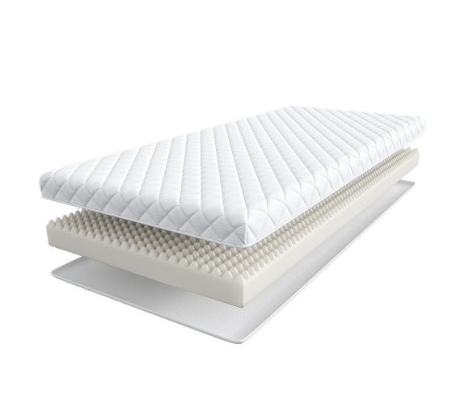
 | Доступны к заказу на каждый размер с учетом кратности 2 шт. '1. Жаккард, стеганый на синтепоне 2. Пена с массажным эффектом h ≈ 9 см max нагрузка: 110 кг расширенная гарантия: 3 года жесткость: средняя тип матраса: односторонний | Матрас 160*080 Viking Agvid | 160 | 80 | 5,165 | 18% | 4,235 | 3,019
 |  | Матрас 180*080 Viking Agvid | 180 | 80 | 5,742 | 18% | 4,708 | 3,394
 |  | Матрас 200*080 Viking Agvid | 190, 200 | 80 | 5,742 | 18% | 4,708 | 3,394
 |  | Матрас 200*090 Viking Agvid |  | 90 | 6,301 | 18% | 5,167 | 3,743
 |  | Матрас 200*120 Viking Agvid |  | 120 | 8,406 | 18% | 6,893 | 4,949
 |  | Матрас 200*140 Viking Agvid |  | 140 | 9,731 | 18% | 7,979 | 5,274
 |  | Матрас 200*160 Viking Agvid |  | 160 | 10,369 | 18% | 8,503 | 6,250
 |  | Матрас 200*180 Viking Agvid |  | 180 | 11,966 | 18% | 9,812 | 6,797
Ragnar скрутка | Состав | Наименование МЦ | Размер |  | Розничная цена до скидки | Скидка роз. | Розничная цена | Оптовая цена
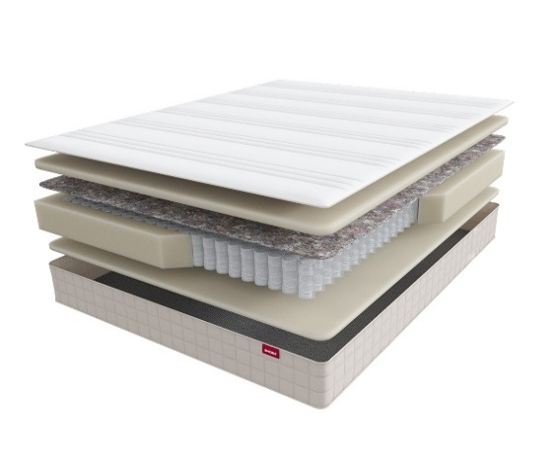
 | 1. Жаккард, стеганый на синтепоне 2. Упругая пена 3. Войлок 4. Пружинная система Pocket Аnatomic Hard 5. Усиление по периметру 6. Упругая пена h ≈ 23 см кол-во пружин на спальное место: 500 max нагрузка: 150 кг расширенная гарантия: 10 лет жесткость: высокая тип матраса: односторонний | Матрас 200*080 Viking Ragnar | 190, 200 | 80 | 21,089 | 21% | 16,660 | 9,573
 |  | Матрас 200*090 Viking Ragnar |  | 90 | 22,849 | 21% | 18,051 | 10,370
 |  | Матрас 200*120 Viking Ragnar |  | 120 | 29,216 | 21% | 23,081 | 13,261
 |  | Матрас 200*140 Viking Ragnar |  | 140 | 32,523 | 21% | 25,693 | 14,761
 |  | Матрас 200*160 Viking Ragnar |  | 160 | 35,160 | 21% | 27,776 | 15,959
 |  | Матрас 200*180 Viking Ragnar |  | 180 | 39,559 | 21% | 31,252 | 17,954
1. Допустимое отклонение в габаритах матраса (ШхГхВ) +/- 1,5 см
2. Гарантия по ТУ: 18 мес.
3. Декларация по ссылке | https://disk.yandex.ru/d/-aW-HO6h1tjeGA

почта для приёма заказов | хххх@ххх.ru
номер телефона службы сервиса | 8800

TREND
c 15.01 по 20.01.2026 г.
МАТРАСЫ TREND (Тренд) - ЭТО КОЛЛЕКЦИЯ ИЗ САМЫХ ПОПУЛЯРНЫХ МАТРАСОВ
Информация о коллекции | https://disk.yandex.ru/d/OmM-6yawo40Xeg
Roll (Ролл) скрутка | Состав | Наименование МЦ | Размер |  | Розничная цена до скидки | Скидка роз. | Розничная цена | Оптовая цена
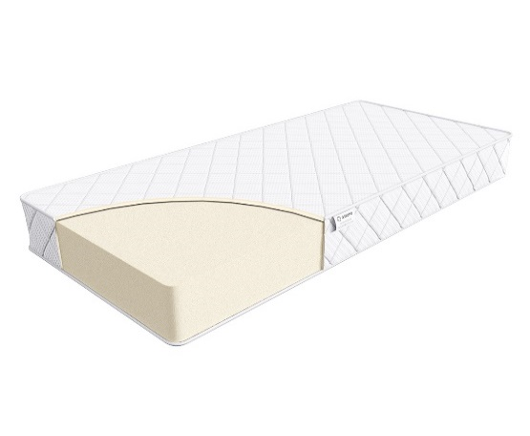
 | 1. Жаккард, стеганый на синтепоне 2. Высокоэластичная пена h ≈ 16 см max нагрузка: 110 кг расширенная гарантия: 36 месяцев жесткость: ниже средней тип матраса: двусторонний Матрасы с длиной свыше 200 см и/или шириной свыше 180 см поставляются в нескрученном виде | Матрас 200*080 Trend Roll | Длина 190, 200 | 80 | 21594 | 51% | 10,689 | 5,690
 |  | Матрас 200*090 Trend Roll |  | 90 | 23758 | 51% | 11,760 | 6,258
 |  | Матрас 200*120 Trend Roll |  | 120 | 32407 | 51% | 16,041 | 8,535
 |  | Матрас 200*140 Trend Roll |  | 140 | 34569 | 51% | 17,112 | 9,107
 |  | Матрас 200*160 Trend Roll |  | 160 | 36009 | 51% | 17,824 | 9,498
 |  | Матрас 200*180 Trend Roll |  | 180 | 46824 | 51% | 23,178 | 12,334
 |  | Матрас 200*200 Trend Roll |  | 200 | 54033 | 51% | 26,746 | 14,234
Flat | Состав | Наименование МЦ | Размер |  | Розничная цена до скидки | Скидка роз. | Розничная цена | Оптовая цена
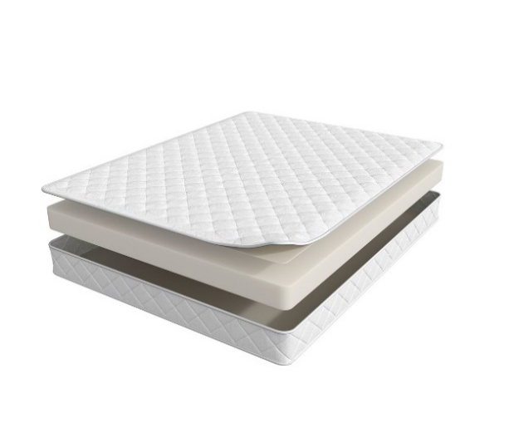
 | 1. Жаккард, стеганый на синтепоне 2. Высокоэластичная пена h ≈ 14 см max нагрузка: 110 кг расширенная гарантия: 36 месяцев жесткость: средняя тип матраса: двусторонний Матрасы поставляются в нескрученном виде | Матрас 200*080 Trend Flat | Длина 190, 200 | 80 | 12187 | 47% | 6,496 | 5,428
 |  | Матрас 200*090 Trend Flat |  | 90 | 13540 | 47% | 7,217 | 5,807
 |  | Матрас 200*120 Trend Flat |  | 120 | 18144 | 47% | 9,671 | 7,692
 |  | Матрас 200*140 Trend Flat |  | 140 | 20851 | 47% | 11,114 | 8,293
 |  | Матрас 200*160 Trend Flat |  | 160 | 23588 | 47% | 12,572 | 9,277
 |  | Матрас 200*180 Trend Flat |  | 180 | 26539 | 47% | 14,145 | 10,255
 |  | Матрас 200*200 Trend Flat |  | 200 | 29382 | 47% | 15,661 | 11,763
Mini | Состав | Наименование МЦ | Размер |  | Розничная цена до скидки | Скидка роз. | Розничная цена | Оптовая цена
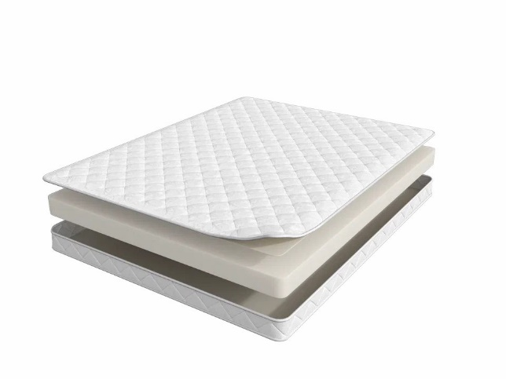
 | 1. Жаккард, стеганый на синтепоне 2. Высокоэластичная пена h ≈ 10 см max нагрузка: 110 кг расширенная гарантия: 36 месяцев жесткость: средняя тип матраса: двусторонний Матрасы поставляются в нескрученном виде | Матрас 200*080 Trend Mini | Длина 190, 200 | 80 | 8937 | 47% | 4,763 | 4,147
 |  | Матрас 200*090 Trend Mini |  | 90 | 9749 | 47% | 5,196 | 4,524
 |  | Матрас 200*120 Trend Mini |  | 120 | 13404 | 47% | 7,144 | 6,243
 |  | Матрас 200*140 Trend Mini |  | 140 | 15166 | 47% | 8,083 | 7,014
 |  | Матрас 200*160 Trend Mini |  | 160 | 16653 | 47% | 8,876 | 7,540
 |  | Матрас 200*180 Trend Mini |  | 180 | 18551 | 47% | 9,888 | 8,597
 |  | Матрас 200*200 Trend Mini |  | 200 | 20851 | 47% | 11,114 | 9,652
1. Допустимое отклонение в габаритах матраса (ШхГхВ) +/- 1,5 см
2. Гарантия по ТУ: 18 мес.
3. Декларация по ссылке | https://disk.yandex.ru/d/-aW-HO6h1tjeGA

почта для приёма заказов | хххх@ххх.ru
номер телефона службы сервиса | 8800

TREND - Supremo
c 15.01 по 20.01.2026 г.
Supremo (Супремо) - ВЫНОСЛИВЫЙ АНАТОМИЧЕСКИЙ МАТРАС Рисунок стежки на матрасе отличается в зависимости от производственной площадки
Информация о коллекции | https://disk.yandex.ru/d/vNFyX1ZmGHNw1g
Supremo (Супремо) | Состав | Наименование МЦ | Размер |  | Розничная цена до скидки | Скидка роз. | Розничная цена | Оптовая цена
 | 1. Система комфортности BioSleep 2. Высокоэластичная пена 3. Натуральный лён 4. 5-ти зональный пружинный блок Multipocket 5. Натуральный лён 6. Инновационный материал BICOCOS 7. Усиление по периметру h ≈ 22 см max нагрузка: 140 кг расширенная гарантия: 25 лет жесткость: средняя / высокая тип матраса: разносторонний | Матрас 200*080 Supremo | Длина 190, 200 | 80 | 32394 | 57% | 13,929 | 8,745
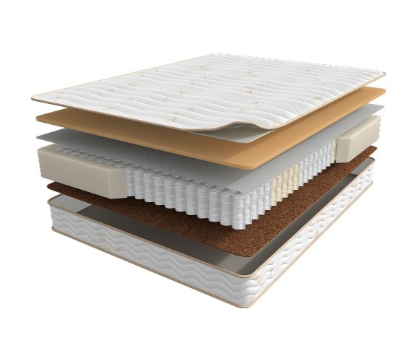
 |  | Матрас 200*090 Supremo |  | 90 | 35338 | 57% | 15,195 | 9,526
 |  | Матрас 200*120 Supremo |  | 120 | 46454 | 57% | 19,975 | 12,426
 |  | Матрас 200*140 Supremo |  | 140 | 51462 | 57% | 22,129 | 13,760
 |  | Матрас 200*160 Supremo |  | 160 | 58290 | 57% | 25,065 | 15,561
 |  | Матрас 200*180 Supremo |  | 180 | 63460 | 57% | 27,288 | 16,916
 |  | Матрас 200*200 Supremo |  | 200 | 70246 | 57% | 30,206 | 18,705
1. Допустимое отклонение в габаритах матраса (ШхГхВ) +/- 1,5 см
2. Гарантия по ТУ: 18 мес.
3. Декларация по ссылке | https://disk.yandex.ru/d/-aW-HO6h1tjeGA
4. Расширенная гарантия действует при покупке с чехлом
5. Матрасы доступны в нестандартных размерах. Более подробную информацию смотреть в инструкции по нестандартам.
почта для приёма заказов | хххх@ххх.ru
номер телефона службы сервиса | 8800

TREND - SOUL
c 15.01 по 20.01.2026 г.
МАТРАСЫ S.O.U.L (СОУЛ) - ЭТО ДОСТУПНАЯ РОСКОШЬ В ТВОЕЙ ЖИЗНИ
Информация о коллекции | https://disk.yandex.ru/d/I0rbUVPEsedfYA
Fines (Файнес) | Состав | Наименование МЦ | Размер |  | Розничная цена до скидки | Скидка роз. | Розничная цена | Оптовая цена
 | 1. Велюр, стеганый на синтепоне и высокоэластичной пене 2. Высокоэластичная пена с микромассажным эффектом 3. Войлок 4. 7-ми зональная пружинная система MultiPocket 15 см 5. BICOCOS 6. Трикотаж в стежке в высокоэластичной пеной 7. Усиление по периметру h ≈ 24 см max нагрузка: 140 кг расширенная гарантия: 25 лет жесткость: ниже средней/выше средней тип матраса: разносторонний | Матрас 200*080 Soul Fines | Длина 190, 200 | 80 | 23403 | 24% | 17,880 | 9,842
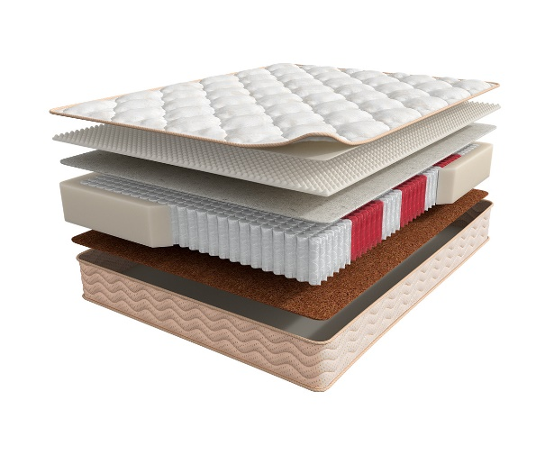
 |  | Матрас 200*090 Soul Fines |  | 90 | 25594 | 24% | 19,554 | 10,756
 |  | Матрас 200*120 Soul Fines |  | 120 | 33428 | 24% | 25,539 | 14,053
 |  | Матрас 200*140 Soul Fines |  | 140 | 37387 | 24% | 28,564 | 15,721
 |  | Матрас 200*160 Soul Fines |  | 160 | 42552 | 24% | 32,510 | 17,752
 |  | Матрас 200*180 Soul Fines |  | 180 | 46091 | 24% | 35,214 | 19,382
 |  | Матрас 200*200 Soul Fines |  | 200 | 51735 | 24% | 39,526 | 21,764
Norma (Норма) | Состав | Наименование МЦ | Размер |  | Розничная цена до скидки | Скидка роз. | Розничная цена | Оптовая цена
 | 1. Велюр, стеганый на синтепоне и высокоэластичной пене 2. Высокоэластичная пена 3. Кокосовая плита 4. 7-ми зональная пружинная система MultiPocket 15 см 5. BICOCOS 6. Трикотаж в стежке в высокоэластичной пеной 7. Усиление по периметру h ≈ 25 см max нагрузка: 140 кг расширенная гарантия: 25 лет жесткость: средняя/выше средней тип матраса: разносторонний | Матрас 200*080 Soul Norma | Длина 190, 200 | 80 | 25186 | 20% | 20,149 | 13,441
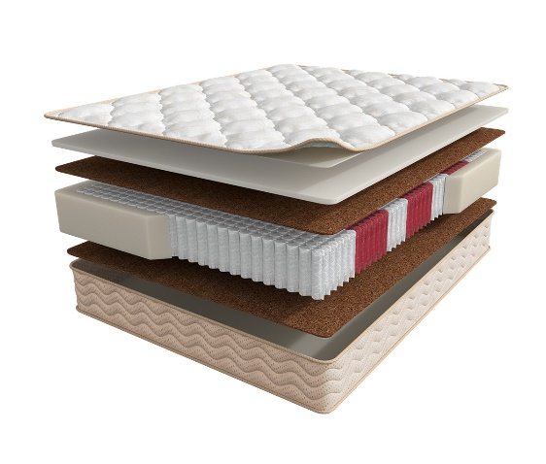
 |  | Матрас 200*090 Soul Norma |  | 90 | 27756 | 20% | 22,205 | 14,821
 |  | Матрас 200*120 Soul Norma |  | 120 | 36390 | 20% | 29,112 | 19,419
 |  | Матрас 200*140 Soul Norma |  | 140 | 40952 | 20% | 32,762 | 21,859
 |  | Матрас 200*160 Soul Norma |  | 160 | 45965 | 20% | 36,772 | 24,560
 |  | Матрас 200*180 Soul Norma |  | 180 | 51257 | 20% | 41,006 | 27,367
 |  | Матрас 200*200 Soul Norma |  | 200 | 56493 | 20% | 45,194 | 30,159
1. Допустимое отклонение в габаритах матраса (ШхГхВ) +/- 1,5 см
2. Гарантия по ТУ: 18 мес.
3. Декларация по ссылке | https://disk.yandex.ru/d/-aW-HO6h1tjeGA
4. Расширенная гарантия действует при покупке с чехлом
5. Матрасы доступны в нестандартных размерах. Более подробную информацию смотреть в инструкции по нестандартам.
почта для приёма заказов | хххх@ххх.ru
номер телефона службы сервиса | 8800

Moms Love
c 15.01 по 20.01.2026 г.
МАТРАСЫ MOM'S LOVE- КОЛЛЕКЦИЯ ДЕТСКИХ МАТРАСОВ
Информация о коллекции | https://disk.yandex.ru/d/shVKEMDBNOZjvw
Baby | Состав | Наименование МЦ | Размер |  | Розничная цена до скидки | Скидка роз. | Розничная цена | Оптовая цена
 | 1. Натуральный хлопковый чехол, стеганый на полиэфирном волокне 2. Безопасный материал Periotek® Form h ≈ 7 см max нагрузка: 60 кг расширенная гарантия: 36 месяцев жесткость: выше средней тип матраса: односторонний | Матрас 120*060 Mom's Love Baby | 120 | 60 | 5,276 | 31% | 3,640 | 2,419
 |  | Матрас 120*065 Mom's Love Baby | 120 | 65 | 7,182 | 31% | 4,956 | 3,287
 |  | Матрас 125*065 Mom's Love Baby | 125 | 65 | 7,182 | 31% | 4,956 | 3,287
 |  | Матрас 140*070 Mom's Love Baby | 140 | 70 | 8,017 | 31% | 5,532 | 3,674
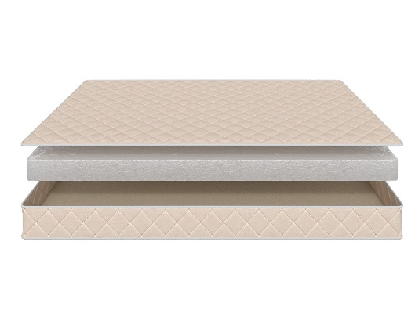
 |  | Матрас 145*060 Mom's Love Baby | 145 | 60 | 7,875 | 31% | 5,434 | 3,610
 |  | Матрас 150*060 Mom's Love Baby | 150 | 60 | 7,875 | 31% | 5,434 | 3,610
 |  | Матрас 160*070 Mom's Love Baby | 160 | 70 | 8,111 | 31% | 5,597 | 3,716
 |  | Матрас 175*075 Mom's Love Baby | 175 | 75 | 8,348 | 31% | 5,760 | 3,832
 |  | Матрас 160*080 Mom's Love Baby Матрас 180*080 Mom's Love Baby | 160 180 | 80 | 8,584 | 31% | 5,923 | 3,938
 |  | Матрас 180*090 Mom's Love Baby | 180 | 90 | 9,513 | 31% | 6,564 | 4,360
 |  | Матрас 190*080 Mom's Love Baby Матрас 195*080 Mom's Love Baby Матрас 200*080 Mom's Love Baby | 190 195 200 | 80 | 8,647 | 31% | 5,966 | 3,963
 |  | Матрас 190*090 Mom's Love Baby Матрас 195*090 Mom's Love Baby Матрас 200*090 Mom's Love Baby | 190 195 200 | 90 | 9,576 | 31% | 6,607 | 4,388
Young | Состав | Наименование МЦ | Размер |  | Розничная цена до скидки | Скидка роз. | Розничная цена | Оптовая цена
 | 1. Натуральный хлопковый чехол, стеганый на полиэфирном волокне 2. Пена AirFoam Technology 3. Войлок 4. Пружинная система Mini Pocket h-7,5 cm 5. Усиление по периметру h ≈ 13 см max нагрузка: 90 кг расширенная гарантия: 36 месяцев жесткость: средняя тип матраса: двусторонний | Матрас 120*060 Mom's Love Young | 120 | 60 | 9,072 | 31% | 6,260 | 4,045
 |  | Матрас 120*065 Mom's Love Young | 120 | 65 | 9,686 | 31% | 6,683 | 4,320
 |  | Матрас 125*065 Mom's Love Young | 125 | 65 | 9,686 | 31% | 6,683 | 4,320
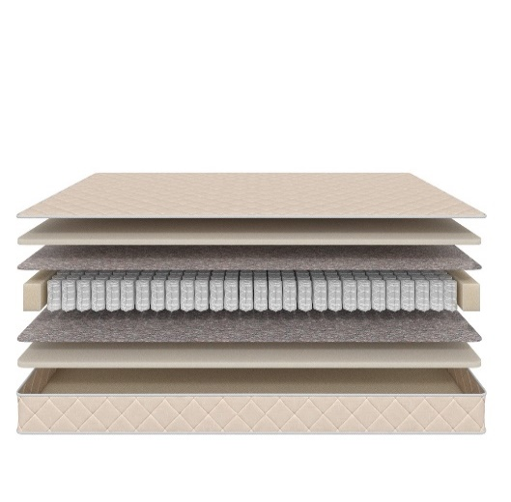
 |  | Матрас 140*070 Mom's Love Young | 140 | 70 | 11,419 | 31% | 7,879 | 5,085
 |  | Матрас 145*060 Mom's Love Young | 145 | 60 | 10,600 | 31% | 7,314 | 4,722
 |  | Матрас 150*060 Mom's Love Young | 150 | 60 | 10,600 | 31% | 7,314 | 4,722
 |  | Матрас 160*070 Mom's Love Young | 160 | 70 | 12,301 | 31% | 8,488 | 5,481
 |  | Матрас 175*075 Mom's Love Young | 175 | 75 | 13,813 | 31% | 9,531 | 6,156
 |  | Матрас 160*080 Mom's Love Young Матрас 180*080 Mom's Love Young | 160 180 | 80 | 14,900 | 31% | 10,281 | 6,640
 |  | Матрас 180*090 Mom's Love Young | 180 | 90 | 16,632 | 31% | 11,476 | 7,412
 |  | Матрас 190*080 Mom's Love Young Матрас 195*080 Mom's Love Young Матрас 200*080 Mom's Love Young | 190 195 200 | 80 | 15,451 | 31% | 10,661 | 6,883
 |  | Матрас 190*090 Mom's Love Young Матрас 195*090 Mom's Love Young Матрас 200*090 Mom's Love Young | 190 195 200 | 90 | 17,278 | 31% | 11,922 | 7,697
Junior | Состав | Наименование МЦ | Размер |  | Розничная цена до скидки | Скидка роз. | Розничная цена | Оптовая цена
 | 1. Натуральный хлопковый чехол, стеганый на полиэфирном волокне 2. Кокосовая плита 3. Пружинная система Mini Pocket h-7,5 cm 4. Усиление по периметру h ≈ 12 см max нагрузка: 90 кг расширенная гарантия: 36 месяцев жесткость: выше средней тип матраса: двусторонний | Матрас 120*060 Mom's Love Junior | 120 | 60 | 8,253 | 31% | 5,695 | 3,676
 |  | Матрас 120*065 Mom's Love Junior | 120 | 65 | 9,340 | 31% | 6,445 | 4,164
 |  | Матрас 125*065 Mom's Love Junior | 125 | 65 | 9,340 | 31% | 6,445 | 4,164
 |  | Матрас 140*070 Mom's Love Junior | 140 | 70 | 10,285 | 31% | 7,097 | 4,585
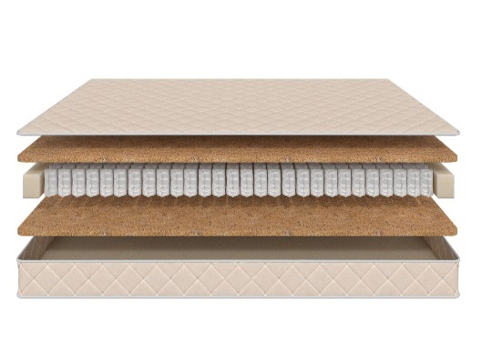
 |  | Матрас 145*060 Mom's Love Junior | 145 | 60 | 9,387 | 31% | 6,477 | 4,185
 |  | Матрас 150*060 Mom's Love Junior | 150 | 60 | 9,387 | 31% | 6,477 | 4,185
 |  | Матрас 160*070 Mom's Love Junior | 160 | 70 | 10,931 | 31% | 7,542 | 4,870
 |  | Матрас 175*075 Mom's Love Junior | 175 | 75 | 12,317 | 31% | 8,499 | 5,492
 |  | Матрас 160*080 Mom's Love Junior Матрас 180*080 Mom's Love Junior | 160 180 | 80 | 13,199 | 31% | 9,107 | 5,879
 |  | Матрас 180*090 Mom's Love Junior | 180 | 90 | 14,742 | 31% | 10,172 | 6,564
 |  | Матрас 190*080 Mom's Love Junior Матрас 195*080 Mom's Love Junior Матрас 200*080 Mom's Love Junior | 190 195 200 | 80 | 13,766 | 31% | 9,499 | 6,127
 |  | Матрас 190*090 Mom's Love Junior Матрас 195*090 Mom's Love Junior Матрас 200*090 Mom's Love Junior | 190 195 200 | 90 | 15,388 | 31% | 10,618 | 6,853
Teenager | Состав | Наименование МЦ | Размер |  | Розничная цена до скидки | Скидка роз. | Розничная цена | Оптовая цена
 | 1. Натуральный хлопковый чехол, стеганый на полиэфирном волокне 2. Кокосовая плита 3. Пружинная система Pocket h-12 cm 4. Усиление по периметру h ≈ 15 см max нагрузка: 90 кг расширенная гарантия: 36 месяцев жесткость: выше средней тип матраса: двусторонний | Матрас 120*060 Mom's Love Teenager | 120 | 60 | 9,403 | 31% | 6,488 | 4,192
 |  | Матрас 120*065 Mom's Love Teenager | 120 | 65 | 10,773 | 31% | 7,433 | 4,794
 |  | Матрас 125*065 Mom's Love Teenager | 125 | 65 | 10,773 | 31% | 7,433 | 4,794
 |  | Матрас 140*070 Mom's Love Teenager | 140 | 70 | 11,891 | 31% | 8,205 | 5,296
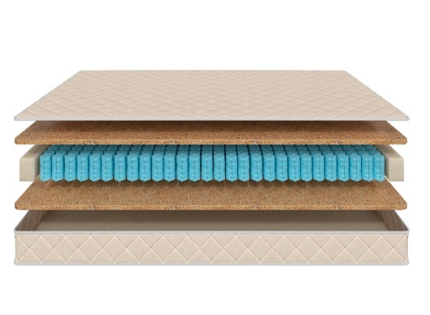
 |  | Матрас 145*060 Mom's Love Teenager | 145 | 60 | 10,883 | 31% | 7,509 | 4,851
 |  | Матрас 150*060 Mom's Love Teenager | 150 | 60 | 10,883 | 31% | 7,509 | 4,851
 |  | Матрас 160*070 Mom's Love Teenager | 160 | 70 | 12,821 | 31% | 8,846 | 5,708
 |  | Матрас 175*075 Mom's Love Teenager | 175 | 75 | 14,600 | 31% | 10,074 | 6,505
 |  | Матрас 160*080 Mom's Love Teenager Матрас 180*080 Mom's Love Teenager | 160 180 | 80 | 15,167 | 31% | 10,465 | 6,753
 |  | Матрас 180*090 Mom's Love Teenager | 180 | 90 | 16,128 | 31% | 11,128 | 7,185
 |  | Матрас 190*080 Mom's Love Teenager Матрас 195*080 Mom's Love Teenager Матрас 200*080 Mom's Love Teenager | 190 195 200 | 80 | 15,089 | 31% | 10,411 | 6,717
 |  | Матрас 190*090 Mom's Love Teenager Матрас 195*090 Mom's Love Teenager Матрас 200*090 Mom's Love Teenager | 190 195 200 | 90 | 16,711 | 31% | 11,531 | 7,444
1. Допустимое отклонение в габаритах матраса (ШхГхВ) +/- 1,5 см
2. Гарантия по ТУ: 18 мес.
3. Декларация по ссылке | https://disk.yandex.ru/d/-aW-HO6h1tjeGA
4. Расширенная гарантия действует при покупке с чехлом
5. Матрасы доступны в нестандартных размерах. Более подробную информацию смотреть в инструкции по нестандартам.
почта для приёма заказов | хххх@ххх.ru
номер телефона службы сервиса | 8800

Halal
c 15.01 по 20.01.2026 г.
Матрасы HALAL (ХАЛЯЛЬ) - УНИКАЛЬНАЯ КОЛЛЕКЦИЯ ПОВЫШЕННОЙ ЖЕСТКОСТИ ИЗ ЭКОЛОГИЧНЫХ МАТЕРИАЛОВ (получен сертификат «Халяль» на матрасы и аксессуары)
Информация о коллекции | https://disk.yandex.ru/d/Qy_8TaV8qxyI2g
Halal Destek | Состав | Наименование МЦ | Размер |  | Розничная цена до скидки | Скидка роз. | Розничная цена | Оптовая цена
 | 1. Трикотаж, стеганый на полиэфирном волокне и упругой пене 2. Упругая пена 3. Белый войлок 4. Пружинная система Pocket h-15 см 5. Белый войлок 6. Услиление по периметру 7. Жаккард, стеганый на полиэфирном волокне h ≈ 20 см max нагрузка: 140 кг расширенная гарантия: 25 лет жесткость: жесткий тип матраса: односторонний | Матрас 200*080 Halal Destek | Длина 190, 200 | 80 | 25218 | 54.0% | 11,600 | 7,449
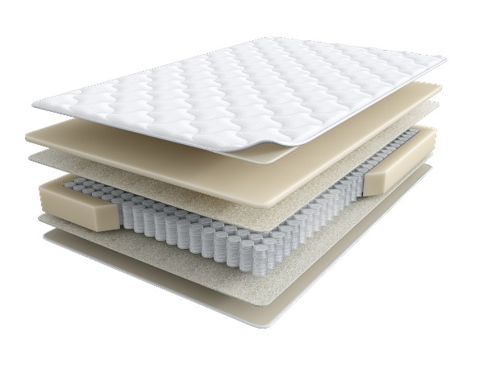
 |  | Матрас 200*090 Halal Destek |  | 90 | 27548 | 54.0% | 12,672 | 8,140
 |  | Матрас 200*120 Halal Destek |  | 120 | 33368 | 54.0% | 15,349 | 9,860
 |  | Матрас 200*140 Halal Destek |  | 140 | 39432 | 54.0% | 18,139 | 11,651
 |  | Матрас 200*160 Halal Destek |  | 160 | 44296 | 54.0% | 20,376 | 13,098
 |  | Матрас 200*180 Halal Destek |  | 180 | 48728 | 54.0% | 22,415 | 14,400
 |  | Матрас 200*200 Halal Destek |  | 200 | 53871 | 54.0% | 24,781 | 15,919
Halal Rahat кратность - 2 шт. | Состав | Наименование МЦ | Размер |  | Розничная цена до скидки | Скидка роз. | Розничная цена | Оптовая цена
 | 1. Трикотаж, стеганый на полиэфирном волокне и упругой пене 2. пена Orto Foam с микромассажным эффектом 3. Белый войлок 4. Пружинная система Pocket h-15 см 5. Белый войлок 6. Бикокос 7. Пена Orto Foam 8. Услиление по периметру h ≈ 26 см max нагрузка: 140 кг расширенная гарантия: 25 лет жесткость: выше средней\ средняя тип матраса: разносторонний | Матрас 200*080 Halal Rahat | Длина 190, 200 | 80 | 31850 | 56.0% | 14,014 | 9,009
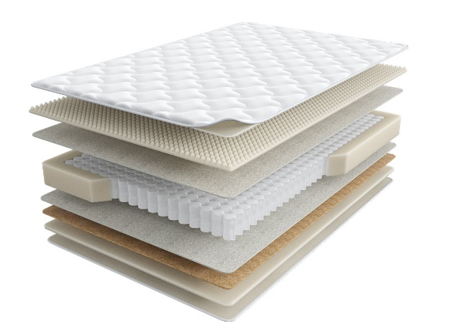
 |  | Матрас 200*090 Halal Rahat |  | 90 | 34731 | 56.0% | 15,282 | 9,825
 |  | Матрас 200*120 Halal Rahat |  | 120 | 46164 | 56.0% | 20,312 | 13,058
 |  | Матрас 200*140 Halal Rahat |  | 140 | 51758 | 56.0% | 22,774 | 14,639
 |  | Матрас 200*160 Halal Rahat |  | 160 | 57858 | 56.0% | 25,458 | 16,366
 |  | Матрас 200*180 Halal Rahat |  | 180 | 65112 | 56.0% | 28,649 | 18,417
 |  | Матрас 200*200 Halal Rahat |  | 200 | 72113 | 56.0% | 31,730 | 20,397
Halal Naym | Состав | Наименование МЦ | Размер |  | Розничная цена до скидки | Скидка роз. | Розничная цена | Оптовая цена
 | 1. Объемный трикотаж, стеганый на полиэфирном волокне и упругой пене 2. Упругая пена 3. Белый войлок 4. Пружинная система Pocket h-18 см 5. Белый войлок 6. Услиление по периметру 7. Жаккард, стеганый на полиэфирном волокне h≈ 23 см max нагрузка: 140 кг расширенная гарантия:25 лет жесткость: выше средней тип матраса: односторонний | Матрас 200*080 Halal Naym | Длина 190, 200 | 80 | 32205 | 51.7% | 15,555 | 9,994
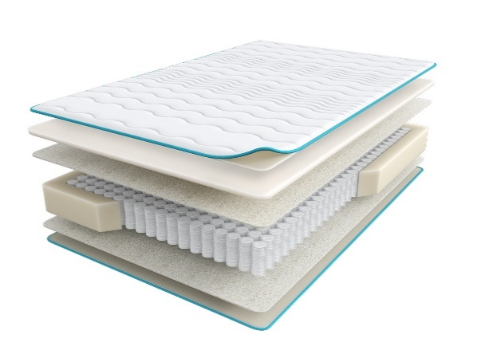
 |  | Матрас 200*090 Halal Naym |  | 90 | 34701 | 51.7% | 16,761 | 10,773
 |  | Матрас 200*120 Halal Naym |  | 120 | 43433 | 51.7% | 20,978 | 13,484
 |  | Матрас 200*140 Halal Naym |  | 140 | 47545 | 51.7% | 22,964 | 14,758
 |  | Матрас 200*160 Halal Naym |  | 160 | 52746 | 51.7% | 25,476 | 16,376
 |  | Матрас 200*180 Halal Naym |  | 180 | 57553 | 51.7% | 27,798 | 17,865
 |  | Матрас 200*200 Halal Naym |  | 200 | 62960 | 51.7% | 30,410 | 19,546
Halal Zor | Состав | Наименование МЦ | Размер |  | Розничная цена до скидки | Скидка роз. | Розничная цена | Оптовая цена
 | 1. Объемный трикотаж, стеганый на полиэфирном волокне и упругой пене 2. Упругая пена Orto Foam 3. Бикокос 4. Белый войлок 5. Пружинная система Pocket h-18 см 6. Белый войлок 7. Услиление по периметру 8. Жаккард, стеганый на полиэфирном волокне h ≈ 25 см max нагрузка: 140 кг расширенная гарантия:25 лет жесткость: экстражесткий тип матраса: односторонний | Матрас 200*080 Halal Zor | Длина 190, 200 | 80 | 31160 | 47.0% | 16,515 | 10,576
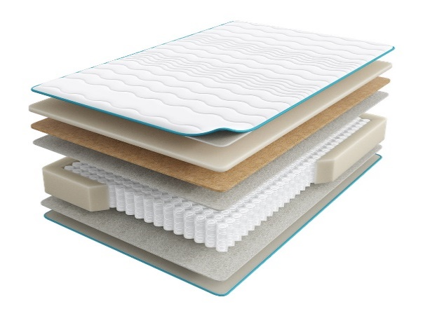
 |  | Матрас 200*090 Halal Zor |  | 90 | 34613 | 47.0% | 18,345 | 11,749
 |  | Матрас 200*120 Halal Zor |  | 120 | 45070 | 47.0% | 23,887 | 15,298
 |  | Матрас 200*140 Halal Zor |  | 140 | 50936 | 47.0% | 26,996 | 17,292
 |  | Матрас 200*160 Halal Zor |  | 160 | 57861 | 47.0% | 30,666 | 19,640
 |  | Матрас 200*180 Halal Zor |  | 180 | 63689 | 47.0% | 33,755 | 21,618
 |  | Матрас 200*200 Halal Zor |  | 200 | 70442 | 47.0% | 37,334 | 23,912
Halal Bakim | Состав | Наименование МЦ | Размер |  | Розничная цена до скидки | Скидка роз. | Розничная цена | Оптовая цена
 | 1. Объемный трикотаж, стеганый на полиэфирном волокне и упругой пене 2. Латекс 3. Пена повышенной жесткости HR 4. Лен 5. Пружинная система Pocket h-18 см 6. Лен 7. Услиление по периметру 8. Жаккард, стеганый на полиэфирном волокне h ≈ 27 см max нагрузка: 140 кг расширенная гарантия: 25 лет жесткость: жесткий тип матраса: односторонний | Матрас 200*080 Halal Bakim | Длина 190, 200 | 80 | 42737 | 51.7% | 20,642 | 13,254
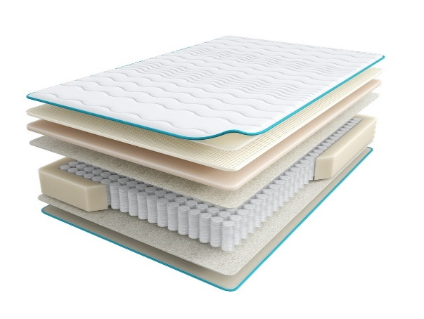
 |  | Матрас 200*090 Halal Bakim |  | 90 | 46568 | 51.7% | 22,492 | 14,442
 |  | Матрас 200*120 Halal Bakim |  | 120 | 60463 | 51.7% | 29,204 | 18,752
 |  | Матрас 200*140 Halal Bakim |  | 140 | 66530 | 51.7% | 32,134 | 20,634
 |  | Матрас 200*160 Halal Bakim |  | 160 | 73832 | 51.7% | 35,661 | 22,907
 |  | Матрас 200*180 Halal Bakim |  | 180 | 81062 | 51.7% | 39,153 | 25,141
 |  | Матрас 200*200 Halal Bakim |  | 200 | 88780 | 51.7% | 42,881 | 27,540
Halal Hazine | Состав | Наименование МЦ | Размер |  | Розничная цена до скидки | Скидка роз. | Розничная цена | Оптовая цена
 | 1. Объемный трикотаж, стеганый на полиэфирном волокне и упругой пене 2. Пена Memory Foam 3. Пена Orto Foam 4. Белый войлок 5. Пружинная система Pocket h-18 см 6. Белый войлок 7. Услиление по периметру 8. Жаккард, стеганый на полиэфирном волокне h ≈ 31 см max нагрузка: 140 кг расширенная гарантия: 25 лет жесткость: средняя тип матраса: односторонний | Матрас 200*080 Halal Hazine | Длина 190, 200 | 80 | 41481 | 47.0% | 21,985 | 14,079
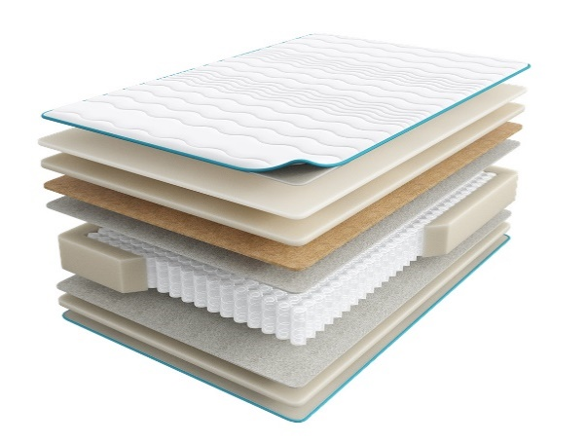
 |  | Матрас 200*090 Halal Hazine |  | 90 | 46132 | 47.0% | 24,450 | 15,658
 |  | Матрас 200*120 Halal Hazine |  | 120 | 61875 | 47.0% | 32,794 | 21,003
 |  | Матрас 200*140 Halal Hazine |  | 140 | 68377 | 47.0% | 36,240 | 23,211
 |  | Матрас 200*160 Halal Hazine |  | 160 | 77156 | 47.0% | 40,893 | 26,191
 |  | Матрас 200*180 Halal Hazine |  | 180 | 85839 | 47.0% | 45,495 | 29,136
 |  | Матрас 200*200 Halal Hazine |  | 200 | 94984 | 47.0% | 50,342 | 32,239
1. Допустимое отклонение в габаритах матраса (ШхГхВ) +/- 1,5 см
2. Гарантия по ТУ: 18 мес.
3. Декларация по ссылке | https://disk.yandex.ru/d/-aW-HO6h1tjeGA
4. Расширенная гарантия действует при покупке с чехлом
5. Матрасы доступны в нестандартных размерах. Более подробную информацию смотреть в инструкции по нестандартам.
почта для приёма заказов | хххх@ххх.ru
номер телефона службы сервиса | 8800

SERIA PRO
c 15.01 по 20.01.2026 г.
МАТРАСЫ SERIA PRO - УНИКАЛЬНАЯ КОЛЛЕКЦИЯ ПРЕМИАЛЬНЫХ МАТРАСОВ
Информация о коллекции | https://disk.yandex.ru/d/4j3AKp1wOywjyQ
Emotion (Эмоушн) | Состав | Наименование МЦ | Размер |  | Розничная цена до скидки | Скидка роз. | Розничная цена | Оптовая цена
 | 1. Ультрамягкий трикотаж с пропиткой Bio Care 2. Высокообъемное хлопковое волокно 3. Двойной слой пены FlexPro 4. Пена Smart Pro 5. Лен 6. Блок независимых пружин c системой Support Power, h-18 см 7. Система усиления периметра матраса 8. Лен 9. Пена Smart Pro h≈ 27 см max нагрузка: 150 кг расширенная гарантия: 30 лет жесткость: средняя тип матраса: односторонний | Матрас 200*080 Seria Pro Emotion | Длина 190, 200 | 80 | 46,133 | 56.6% | 20,022 | 12,596
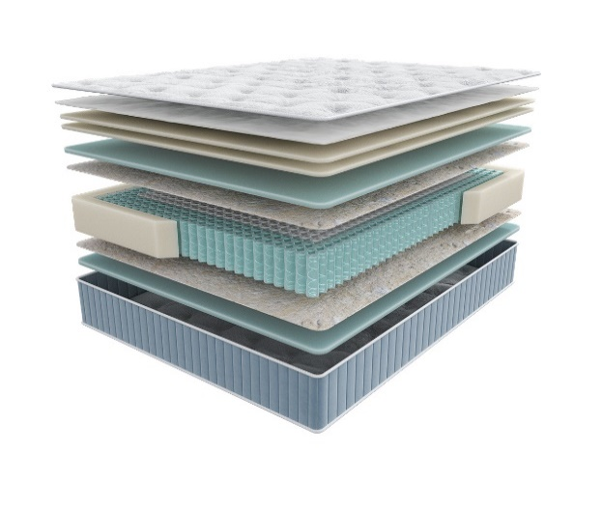
 |  | Матрас 200*090 Seria Pro Emotion |  | 90 | 50,324 | 56.6% | 21,841 | 13,741
 |  | Матрас 200*120 Seria Pro Emotion |  | 120 | 64,285 | 56.6% | 27,900 | 17,553
 |  | Матрас 200*140 Seria Pro Emotion |  | 140 | 71,919 | 56.6% | 31,213 | 19,637
 |  | Матрас 200*160 Seria Pro Emotion |  | 160 | 81,014 | 56.6% | 35,160 | 22,123
 |  | Матрас 200*180 Seria Pro Emotion |  | 180 | 90,109 | 56.6% | 39,107 | 24,604
 |  | Матрас 200*200 Seria Pro Emotion |  | 200 | 98,415 | 56.6% | 42,712 | 26,872
 |  | МАТРАС D 200 SERIA PRO EMOTION | D200 |  | 114,823 | 56.6% | 49,833 | 31,404
 |  | МАТРАС D 210 SERIA PRO EMOTION | D210 |  | 151,323 | 56.6% | 65,674 | 41,386
 |  | МАТРАС D 220 SERIA PRO EMOTION | D220 |  | 158,268 | 56.6% | 68,688 | 43,286
Glory (Глори) | Состав |  | Размер |  | Розничная цена до скидки | Скидка роз. | Розничная цена | Оптовая цена
 | 1. Ультрамягкий трикотаж с пропиткой Bio Care 2. Высокообъемное хлопковое волокно 3. Двойной слой пены FlexPro 4. Пена Smart Pro 5. Натуральный кокос 6. Лен 7. Блок независимых пружин c системой Support Power, h-18 см 8. Система усиления периметра матраса 9. Лен 10. Пена Smart Pro h≈ 28 см max нагрузка: 150 кг расширенная гарантия: 30 лет жесткость: выше средней тип матраса: односторонний | Матрас 200*080 Seria Pro Glory | Длина 190, 200 | 80 | 46,528 | 59.3% | 18,937 | 12,088
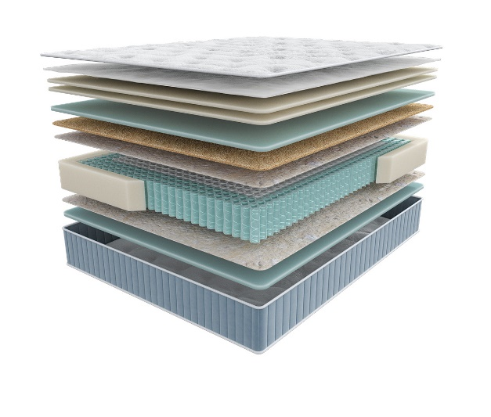
 |  | Матрас 200*090 Seria Pro Glory |  | 90 | 50,672 | 59.3% | 20,624 | 13,165
 |  | Матрас 200*120 Seria Pro Glory |  | 120 | 63,589 | 59.3% | 25,881 | 16,520
 |  | Матрас 200*140 Seria Pro Glory |  | 140 | 70,625 | 59.3% | 28,744 | 18,352
 |  | Матрас 200*160 Seria Pro Glory |  | 160 | 78,933 | 59.3% | 32,126 | 20,513
 |  | Матрас 200*180 Seria Pro Glory |  | 180 | 86,449 | 59.3% | 35,185 | 22,462
 |  | Матрас 200*200 Seria Pro Glory |  | 200 | 94,690 | 59.3% | 38,539 | 24,607
 |  | МАТРАС D 200 SERIA PRO GLORY | D200 |  | 114,319 | 59.3% | 46,528 | 29,727
 |  | МАТРАС D 210 SERIA PRO GLORY | D210 |  | 149,354 | 59.3% | 60,787 | 38,837
 |  | МАТРАС D 220 SERIA PRO GLORY | D220 |  | 157,504 | 59.3% | 64,104 | 40,956
Liberty (Либерти) | Состав |  | Размер |  | Розничная цена до скидки | Скидка роз. | Розничная цена | Оптовая цена
 | 1. Ультрамягкий трикотаж с пропиткой Bio Care 2. Высокообъемное хлопковое волокно 3. Двойной слой пены FlexPro 4. Пена повышенной прочности Relief Foam 5. Пена Smart Pro 6. Лен 7. Блок независимых пружин c системой Support Power, h-18 см 8. Система усиления поддержки периметра матраса 9. Лен 10. Пена Smart Pro h≈ 30 см max нагрузка: 150 кг расширенная гарантия: 30 лет жесткость: высокая тип матраса: односторонний | Матрас 200*080 Seria Pro Liberty | Длина 190, 200 | 80 | 64,251 | 62.6% | 24,030 | 15,015
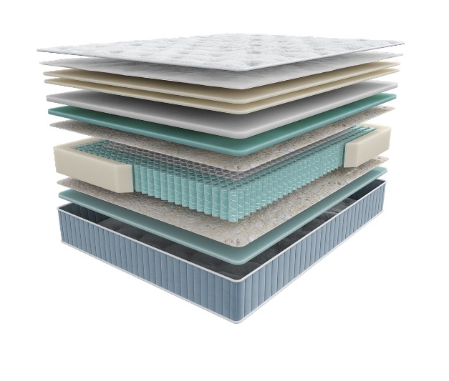
 |  | Матрас 200*090 Seria Pro Liberty |  | 90 | 70,643 | 62.6% | 26,420 | 16,507
 |  | Матрас 200*120 Seria Pro Liberty |  | 120 | 90,776 | 62.6% | 33,950 | 21,212
 |  | Матрас 200*140 Seria Pro Liberty |  | 140 | 99,379 | 62.6% | 37,168 | 23,222
 |  | Матрас 200*160 Seria Pro Liberty |  | 160 | 110,860 | 62.6% | 41,462 | 25,905
 |  | Матрас 200*180 Seria Pro Liberty |  | 180 | 122,702 | 62.6% | 45,891 | 28,673
 |  | Матрас 200*200 Seria Pro Liberty |  | 200 | 133,306 | 62.6% | 49,856 | 31,157
 |  | МАТРАС D 200 SERIA PRO LIBERTY | D200 |  | 156,980 | 62.6% | 58,711 | 36,662
 |  | МАТРАС D 210 SERIA PRO LIBERTY | D210 |  | 203,410 | 62.6% | 76,075 | 47,505
 |  | МАТРАС D 220 SERIA PRO LIBERTY | D220 |  | 211,559 | 62.6% | 79,123 | 49,408
Grace (Грейс) | Состав |  | Размер |  | Розничная цена до скидки | Скидка роз. | Розничная цена | Оптовая цена
 | 1. Ультрамягкий трикотаж с пропиткой Bio Care 2. Высокообъемное хлопковое волокно 3. Двойной слой пены FlexPro 4. Prolatex для упругой мягкости 5. Пена Smart Pro 6. Лен 7. Блок независимых пружин c системой Support Power, h-18 см 8. Система усиления поддержки периметра матраса 9. Лен 10. Пена Smart Pro h≈ 29 см max нагрузка: 150 кг расширенная гарантия: 30 лет жесткость: ниже средней тип матраса: односторонний | Матрас 200*080 Seria Pro Grace | Длина 190, 200 | 80 | 60,535 | 62.6% | 22,640 | 14,069
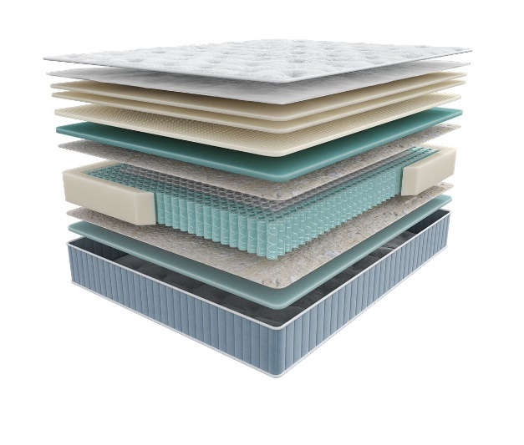
 |  | Матрас 200*090 Seria Pro Grace |  | 90 | 66,150 | 62.6% | 24,740 | 15,367
 |  | Матрас 200*120 Seria Pro Grace |  | 120 | 84,828 | 62.6% | 31,726 | 19,712
 |  | Матрас 200*140 Seria Pro Grace |  | 140 | 92,921 | 62.6% | 34,752 | 21,599
 |  | Матрас 200*160 Seria Pro Grace |  | 160 | 104,418 | 62.6% | 39,052 | 24,266
 |  | Матрас 200*180 Seria Pro Grace |  | 180 | 114,690 | 62.6% | 42,894 | 26,659
 |  | Матрас 200*200 Seria Pro Grace |  | 200 | 125,857 | 62.6% | 47,071 | 29,249
 |  | МАТРАС D 200 SERIA PRO GRACE | D200 |  | 140,473 | 62.6% | 52,537 | 32,588
 |  | МАТРАС D 210 SERIA PRO GRACE | D210 |  | 182,806 | 62.6% | 68,369 | 42,409
 |  | МАТРАС D 220 SERIA PRO GRACE | D220 |  | 190,523 | 62.6% | 71,256 | 44,199
Emily (Эмили) | Состав |  | Размер |  | Розничная цена до скидки | Скидка роз. | Розничная цена | Оптовая цена
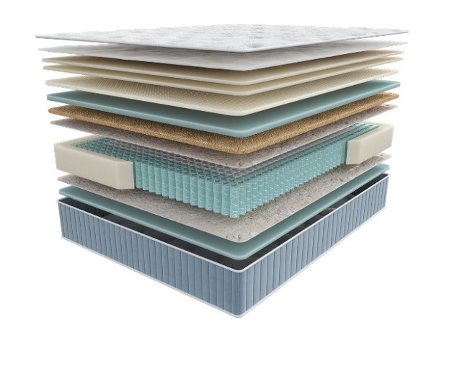 | 1. Ультрамягкий трикотаж с пропиткой Bio Care 2. Высокообъемное хлопковое волокно 3. Двойной слой пены FlexPro 4. Prolatex для упругой мягкости 5. Пена Smart Pro 6. Натуральный кокос 7. Лен 8. Блок независимых пружин c системой Support Power, h-18 см 9. Система усиления периметра матраса 10. Лен 11. Пена Smart Pro h≈ 32 см max нагрузка: 150 кг расширенная гарантия: 30 лет жесткость: средняя тип матраса: односторонний | Матрас 200*080 Seria Pro Emily | Длина 190, 200 | 80 | 96,606 | 67.2% | 31,687 | 20,171
 |  | Матрас 200*090 Seria Pro Emily |  | 90 | 99,001 | 67.2% | 32,472 | 20,667
 |  | Матрас 200*120 Seria Pro Emily |  | 120 | 131,556 | 67.2% | 43,150 | 27,467
 |  | Матрас 200*140 Seria Pro Emily |  | 140 | 139,021 | 67.2% | 45,599 | 29,028
 |  | Матрас 200*160 Seria Pro Emily |  | 160 | 147,478 | 67.2% | 48,373 | 30,790
 |  | Матрас 200*180 Seria Pro Emily |  | 180 | 167,198 | 67.2% | 54,841 | 34,912
 |  | Матрас 200*200 Seria Pro Emily |  | 200 | 177,520 | 67.2% | 58,227 | 37,067
 |  | МАТРАС D 200 SERIA PRO EMILY | D200 |  | 193,707 | 67.2% | 63,536 | 40,415
 |  | МАТРАС D 210 SERIA PRO EMILY | D210 |  | 252,844 | 67.2% | 82,933 | 52,754
 |  | МАТРАС D 220 SERIA PRO EMILY | D220 |  | 262,899 | 67.2% | 86,231 | 54,851
1. Допустимое отклонение в габаритах матраса (ШхГхВ) +/- 1,5 см
2. Гарантия по ТУ: 18 мес.
3. Декларация по ссылке | https://disk.yandex.ru/d/-aW-HO6h1tjeGA
4. Расширенная гарантия действует при покупке с чехлом
5. Матрасы доступны в нестандартных размерах. Более подробную информацию смотреть в инструкции по нестандартам.
почта для приёма заказов | хххх@ххх.ru
номер телефона службы сервиса | 8800

TERAPIA NEW
c 15.01 по 20.01.2026 г.
МАТРАСЫ TERAPIA NEW (Терапия Нью) УНИВЕРСАЛЬНЫЕ АНАТОМИЧЕСКИЕ МАТРАСЫ ДЛЯ ПРОФИЛАКТИКИ ЗАБОЛЕВАНИЙ, ВЫЗВАННЫХ НАРУШЕНИЕМ СНА
Информация о коллекции | https://disk.yandex.ru/d/KFtSNAjp4Z1PlQ
Pulse (Пульс) | Состав | Наименование МЦ | Размер |  | Розничная цена до скидки | Скидка роз. | Розничная цена | Оптовая цена
 | 1.Объемный бельгийский трикотаж, стеганый на синтепоне 2. Пена Orto Foam 3. Войлок 4. 5 –ти зональный блок независимых пружин «Песочные часы Extra» 5. Короб по периметру из пены Orto Foam® h ≈ 21 см max нагрузка: 140 кг гарантия: 18 мес. расширенная гарантия: 25 лет жесткость: средняя тип матраса: двусторонний | Матрас 200*080 Terapia New Pulse | Длина 190, 200 | 80 | 25574 | 48.3% | 13,222 | 9,621
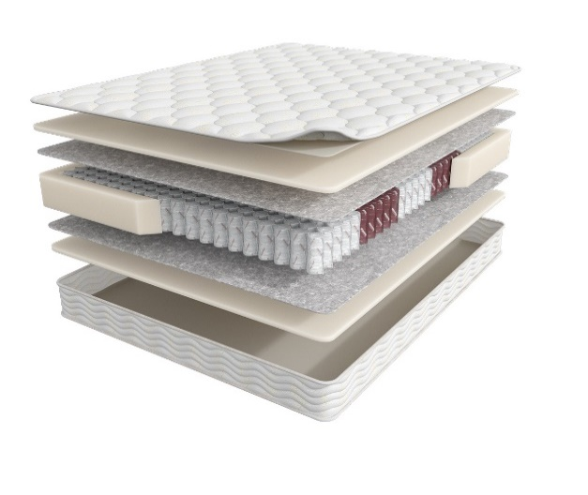
 |  | Матрас 200*090 Terapia New Pulse |  | 90 | 28525 | 48.3% | 14,747 | 10,701
 |  | Матрас 200*120 Terapia New Pulse |  | 120 | 36197 | 48.3% | 18,714 | 13,602
 |  | Матрас 200*140 Terapia New Pulse |  | 140 | 39844 | 48.3% | 20,599 | 14,972
 |  | Матрас 200*160 Terapia New Pulse |  | 160 | 44691 | 48.3% | 23,105 | 16,818
 |  | Матрас 200*180 Terapia New Pulse |  | 180 | 50628 | 48.3% | 26,175 | 19,040
 |  | Матрас 200*200 Terapia New Pulse |  | 200 | 54097 | 48.3% | 27,968 | 20,408
Spectra (Спектра) | Состав |  | Размер |  | Розничная цена до скидки | Скидка роз. | Розничная цена | Оптовая цена
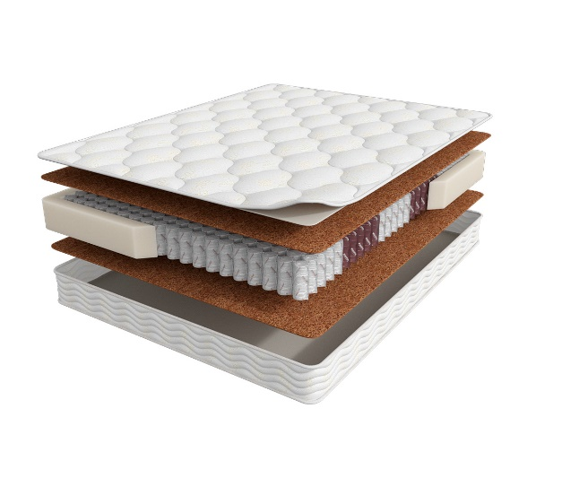
 | 1. Объемный бельгийский трикотаж, стеганый на высокоэластичной пене 2. Bicocos 3. 5-ти зональный блок независимых пружин «Песочные часы Extra» 4. Короб по периметру из пены Orto Foam® h ≈ 22 см max нагрузка: 140 кг расширенная гарантия: 25 лет жесткость: выше средней тип матраса: двусторонний | Матрас 200*080 Terapia New Spectra | Длина 190, 200 | 80 | 31532 | 48% | 16,302 | 11,153
 |  | Матрас 200*090 Terapia New Spectra |  | 90 | 33363 | 48% | 17,249 | 11,811
 |  | Матрас 200*120 Terapia New Spectra |  | 120 | 43188 | 48% | 22,328 | 15,340
 |  | Матрас 200*140 Terapia New Spectra |  | 140 | 49729 | 48% | 25,710 | 17,708
 |  | Матрас 200*160 Terapia New Spectra |  | 160 | 55376 | 48% | 28,629 | 19,659
 |  | Матрас 200*180 Terapia New Spectra |  | 180 | 60316 | 48% | 31,183 | 21,470
 |  | Матрас 200*200 Terapia New Spectra |  | 200 | 65581 | 48% | 33,905 | 23,288
Cardio (Кардио) | Состав |  | Размер |  | Розничная цена до скидки | Скидка роз. | Розничная цена | Оптовая цена
 | 1. Объемный бельгийский трикотаж, стеганый на высокоэластичной пене 2. Ортопедическая пена Orto Foam 3. Bicocos 4. 5-ти зональный блок независимых пружин «Песочные часы Extra» 5. Короб по периметру из пены Orto Foam® h ≈ 25 см max нагрузка: 140 кг расширенная гарантия: 25 лет жесткость: средняя тип матраса: двусторонний | Матрас 200*080 Terapia New Cardio | Длина 190, 200 | 80 | 47812 | 70.0% | 14,344 | 10,045
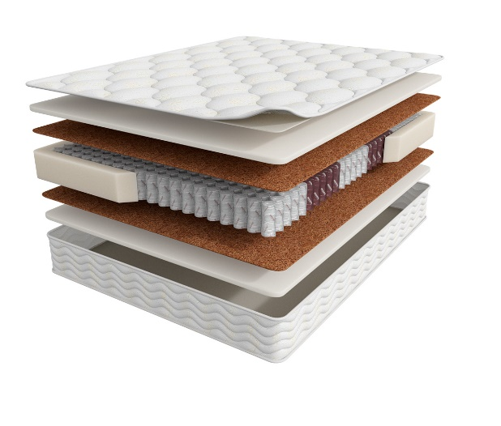
 |  | Матрас 200*090 Terapia New Cardio |  | 90 | 51419 | 70.0% | 15,426 | 10,784
 |  | Матрас 200*120 Terapia New Cardio |  | 120 | 67011 | 70.0% | 20,103 | 14,064
 |  | Матрас 200*140 Terapia New Cardio |  | 140 | 75052 | 70.0% | 22,516 | 15,769
 |  | Матрас 200*160 Terapia New Cardio |  | 160 | 89760 | 70.0% | 26,928 | 18,832
 |  | Матрас 200*180 Terapia New Cardio |  | 180 | 93508 | 70.0% | 28,052 | 19,654
 |  | Матрас 200*200 Terapia New Cardio |  | 200 | 101548 | 70.0% | 30,464 | 21,349
1. Допустимое отклонение в габаритах матраса (ШхГхВ) +/- 1,5 см
2. Гарантия по ТУ: 18 мес.
3. Декларация по ссылке | https://disk.yandex.ru/d/-aW-HO6h1tjeGA
4. Расширенная гарантия действует при покупке с чехлом
5. Матрасы доступны в нестандартных размерах. Более подробную информацию смотреть в инструкции по нестандартам.
почта для приёма заказов | хххх@ххх.ru
номер телефона службы сервиса | 8800

FITNESS
c 15.01 по 20.01.2026 г.
МАТРАСЫ FITNESS (Фитнесс) КОЛЛЕКЦИЯ СОЗДАНА ДЛЯ ТЕХ ЛЮДЕЙ, КОТОРЫЕ ВСЕГДА СТРЕМЯТСЯ БЫТЬ В ФОРМЕ *Цветные пены показаны для наглядности. Реальный цвет сырья- белый
Информация о коллекции | https://disk.yandex.ru/d/KGsD8u37bCWqpw
Arena (Арена) | Состав | Наименование МЦ | Размер |  | Розничная цена до скидки | Скидка роз. | Розничная цена | Оптовая цена
 | 1.Система комфортности с тканью Nanotex 2. Пена Orto Foam c пропиткой из экстракта зеленого чая 3. BICOCOS 4. 7-ми зональный пружинный блок Fitness 7 Zoned 5. Усиление по периметру из пены Orto Foam® h ≈ 23 см max нагрузка: 140 кг расширенная гарантия: 25 лет жесткость: средняя тип матраса: двусторонний | Матрас 200*080 Fitness Arena | Длина 190, 200 | 80 | 52676 | 67% | 17,225 | 10,507
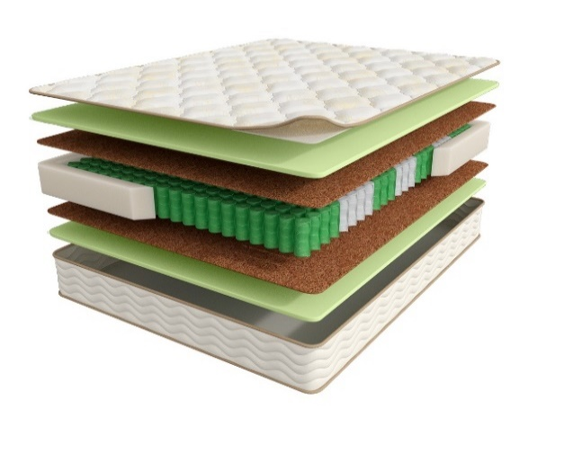
 |  | Матрас 200*090 Fitness Arena |  | 90 | 56483 | 67% | 18,470 | 11,285
 |  | Матрас 200*120 Fitness Arena |  | 120 | 72333 | 67% | 23,653 | 14,459
 |  | Матрас 200*140 Fitness Arena |  | 140 | 80889 | 67% | 26,451 | 16,187
 |  | Матрас 200*160 Fitness Arena |  | 160 | 99832 | 67% | 32,645 | 20,032
 |  | Матрас 200*180 Fitness Arena |  | 180 | 103694 | 67% | 33,908 | 20,722
 |  | Матрас 200*200 Fitness Arena |  | 200 | 107871 | 67% | 35,274 | 21,582
 |  | Матрас D200 Fitness Arena | D200 |  | 123253 | 67% | 40,304 | 24,640
 |  | МАТРАС D 210 FITNESS ARENA | D210 |  | 192831 | 67% | 63,056 | 38,505
 |  | МАТРАС D 220 FITNESS ARENA | D220 |  | 220973 | 67% | 72,258 | 44,124
Formula (Формула) | Состав | Наименование МЦ | Размер |  | Розничная цена до скидки | Скидка роз. | Розничная цена | Оптовая цена
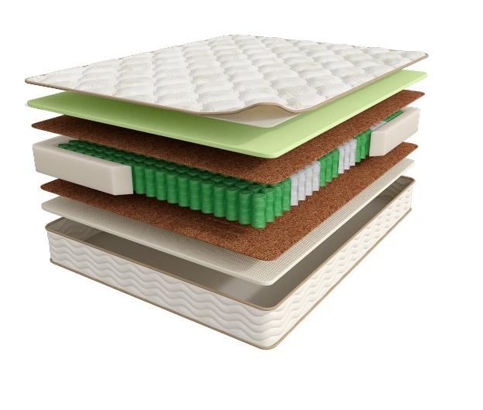
 | 1.Система комфортности с тканью Nanotex 2. Пена Orto Foam c пропиткой из экстракта зеленого чая 3. BICOCOS 4. Nanolatex 5. 7-ми зональный пружинный блок Fitness 7 Zoned 6. Усиление по периметру из пены Orto Foam® h ≈ 23 см max нагрузка: 140 кг расширенная гарантия: 25 лет жесткость: средняя/выше средней тип матраса: разносторонний | Матрас 200*080 Fitness Formula | Длина 190, 200 | 80 | 61451 | 72% | 17,022 | 10,333
 |  | Матрас 200*090 Fitness Formula |  | 90 | 67658 | 72% | 18,741 | 11,398
 |  | Матрас 200*120 Fitness Formula |  | 120 | 86390 | 72% | 23,930 | 14,545
 |  | Матрас 200*140 Fitness Formula |  | 140 | 96471 | 72% | 26,722 | 16,249
 |  | Матрас 200*160 Fitness Formula |  | 160 | 110887 | 72% | 30,716 | 18,644
 |  | Матрас 200*180 Fitness Formula |  | 180 | 125457 | 72% | 34,752 | 21,117
 |  | Матрас 200*200 Fitness Formula |  | 200 | 137431 | 72% | 38,068 | 23,140
 |  | МАТРАС D 200 FITNESS FORMULA | D200 |  | 155307 | 72% | 43,020 | 26,066
 |  | МАТРАС D 210 FITNESS FORMULA | D210 |  | 208331 | 72% | 57,708 | 34,966
 |  | МАТРАС D 220 FITNESS FORMULA | D220 |  | 240143 | 72% | 66,520 | 40,305
Hard (Хард) | Состав | Наименование МЦ | Размер |  | Розничная цена до скидки | Скидка роз. | Розничная цена | Оптовая цена
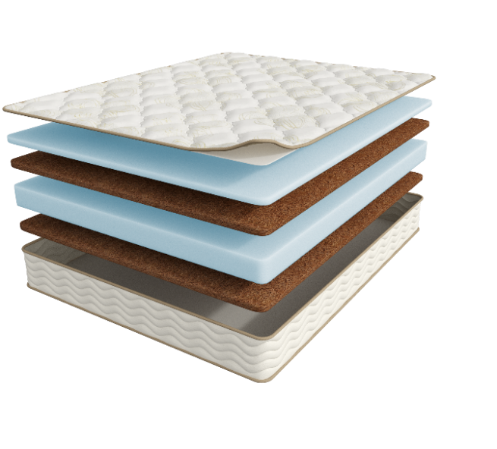
 | 1.Система комфортности с тканью Nanotex 2. Пена NanoFoam высокой плотности 3. BICOCOS 4. Пена NanoFoam высокой плотности 5. BICOCOS h ≈ 23 см max нагрузка: без ограничений расширенная гарантия: 25 лет жесткость: выше средней\ экстравысокая тип матраса: разносторонний | МАТРАС 200*080 FITNESS HARD | Длина 190, 200 | 80 | 30516 | 35.7% | 19,622 | 12,391
 |  | МАТРАС 200*090 FITNESS HARD |  | 90 | 34129 | 35.7% | 21,945 | 13,858
 |  | МАТРАС 200*120 FITNESS HARD |  | 120 | 47299 | 35.7% | 30,413 | 19,206
 |  | МАТРАС 200*140 FITNESS HARD |  | 140 | 52267 | 35.7% | 33,608 | 21,223
 |  | МАТРАС 200*160 FITNESS HARD |  | 160 | 59857 | 35.7% | 38,488 | 24,280
 |  | МАТРАС 200*180 FITNESS HARD |  | 180 | 66763 | 35.7% | 42,929 | 27,109
 |  | МАТРАС 200*200 FITNESS HARD |  | 200 | 73987 | 35.7% | 47,574 | 30,043
Idea (Идея) | Состав | Наименование МЦ | Размер |  | Розничная цена до скидки | Скидка роз. | Розничная цена | Оптовая цена
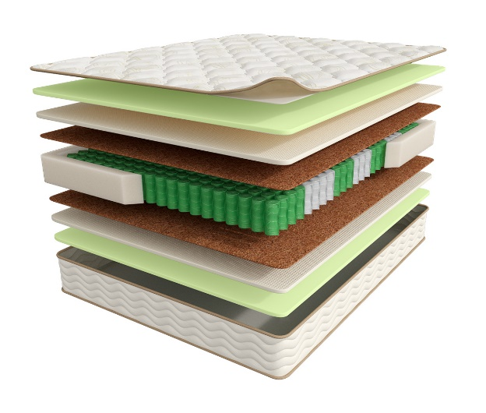
 | 1.Система комфортности с тканью Nanotex 2. Пена Orto Foam c пропиткой из экстракта зеленого чая 3. Nanolatex 4. BICOCOS 5. 7-ми зональный пружинный блок Fitness 7 Zoned 6. Усиление по периметру из пены Orto Foam® h ≈ 26 см max нагрузка: 140 кг расширенная гарантия: 25 лет жесткость: выше средней тип матраса: двусторонний | Матрас 200*080 Fitness Idea | Длина 190, 200 | 80 | 71819 | 72.0% | 20,109 | 13,306
 |  | Матрас 200*090 Fitness Idea |  | 90 | 76331 | 72.0% | 21,373 | 14,161
 |  | Матрас 200*120 Fitness Idea |  | 120 | 90065 | 72.0% | 25,218 | 16,692
 |  | Матрас 200*140 Fitness Idea |  | 140 | 112626 | 72.0% | 31,535 | 20,880
 |  | Матрас 200*160 Fitness Idea |  | 160 | 128384 | 72.0% | 35,948 | 23,758
 |  | Матрас 200*180 Fitness Idea |  | 180 | 143878 | 72.0% | 40,286 | 26,693
 |  | Матрас 200*200 Fitness Idea |  | 200 | 159133 | 72.0% | 44,557 | 29,505
 |  | МАТРАС D 200 FITNESS IDEA | D200 |  | 187590 | 72.0% | 52,525 | 34,867
 |  | МАТРАС D 210 FITNESS IDEA | D210 |  | 247530 | 72.0% | 69,308 | 46,008
 |  | МАТРАС D 220 FITNESS IDEA | D220 |  | 280869 | 72.0% | 78,643 | 52,205
1. Допустимое отклонение в габаритах матраса (ШхГхВ) +/- 1,5 см
2. Гарантия по ТУ: 18 мес.
3. Декларация по ссылке | https://disk.yandex.ru/d/-aW-HO6h1tjeGA
4. Расширенная гарантия действует при покупке с чехлом
5. Матрасы доступны в нестандартных размерах. Более подробную информацию смотреть в инструкции по нестандартам.
почта для приёма заказов | хххх@ххх.ru
номер телефона службы сервиса | 8800

НАМАТРАСНИКИ
c 15.01 по 20.01.2026 г.
НАМАТРАСНИКИ
Наматрасники с длиной свыше 200 см и/или шириной свыше 180 см поставляются в нескрученном виде
Информация о коллекции | https://disk.yandex.ru/d/JydX2Hj4AoW7Mg
Topper massage | Состав | наименование МЦ | Размер |  | Розничная цена до скидки | Скидка роз. | Розничная цена | Оптовая цена
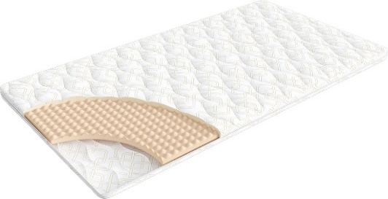
 | 1. Трикотаж, стеганый на синтепоне (на молнии) 2. Пена OrtoFoam с микромассажным эффектом® 4 см h ≈ 5 см расширенная гарантия: 36 месяцев | Наматрасник 200*080 Topper Massage | Длина 200 | 80 | 9,378 | 21% | 7,409 | 4,979
 |  | Наматрасник 200*090 Topper Massage |  | 90 | 9,561 | 21% | 7,553 | 5,088
 |  | Наматрасник 200*120 Topper Massage |  | 120 | 11,990 | 21% | 9,472 | 6,371
 |  | Наматрасник 200*140 Topper Massage |  | 140 | 13,225 | 21% | 10,448 | 7,018
 |  | Наматрасник 200*160 Topper Massage |  | 160 | 15,669 | 21% | 12,379 | 8,325
 |  | Наматрасник 200*180 Topper Massage |  | 180 | 16,089 | 21% | 12,710 | 8,561
 |  | Наматрасник 200*200 Topper Massage |  | 200 | 17,030 | 21% | 13,454 | 9,052
Topper base | Состав |  | Размер |  | Розничная цена до скидки | Скидка роз. | Розничная цена | Оптовая цена
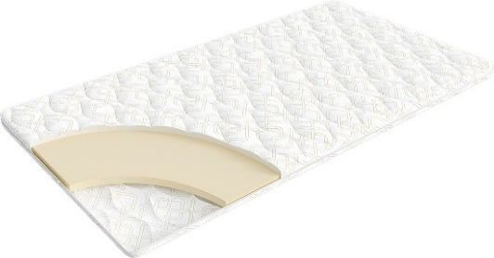
 | 1. Трикотаж, стеганый на синтепоне (на молнии) 2. Пена OrtoFoam® 4 см h ≈ 5 см расширенная гарантия: 36 месяцев | Наматрасник 200*080 Topper Base | Длина 200 | 80 | 10,137 | 21% | 8,008 | 5,471
 |  | Наматрасник 200*090 Topper Base |  | 90 | 10,880 | 21% | 8,595 | 5,874
 |  | Наматрасник 200*120 Topper Base |  | 120 | 14,432 | 21% | 11,401 | 7,806
 |  | Наматрасник 200*140 Topper Base |  | 140 | 16,074 | 21% | 12,698 | 8,683
 |  | Наматрасник 200*160 Topper Base |  | 160 | 17,255 | 21% | 13,631 | 9,320
 |  | Наматрасник 200*180 Topper Base |  | 180 | 18,770 | 21% | 14,828 | 10,139
 |  | Наматрасник 200*200 Topper Base |  | 200 | 20,722 | 21% | 16,370 | 11,196
Topper cocos | Состав |  | Размер |  | Розничная цена до скидки | Скидка роз. | Розничная цена | Оптовая цена
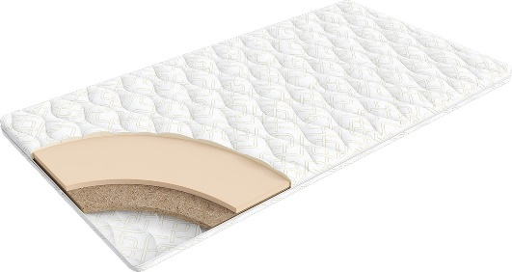
 | 1. Трикотаж, стеганый на синтепоне (на молнии) 2. Пена OrtoFoam® 2 см 3. Кокос 2 см h ≈ 5 см расширенная гарантия: 36 месяцев | Наматрасник 200*080 Topper Cocos | Длина 200 | 80 | 10,558 | 16% | 8,869 | 6,162
 |  | Наматрасник 200*090 Topper Cocos |  | 90 | 11,302 | 16% | 9,494 | 6,598
 |  | Наматрасник 200*120 Topper Cocos |  | 120 | 14,867 | 16% | 12,488 | 8,675
 |  | Наматрасник 200*140 Topper Cocos |  | 140 | 16,497 | 16% | 13,857 | 9,629
 |  | Наматрасник 200*160 Topper Cocos |  | 160 | 17,675 | 16% | 14,847 | 10,317
 |  | Наматрасник 200*180 Topper Cocos |  | 180 | 19,191 | 16% | 16,120 | 11,200
 |  | Наматрасник 200*200 Topper Cocos |  | 200 | 21,143 | 16% | 17,760 | 12,337
Topper latex | Состав |  | Размер |  | Розничная цена до скидки | Скидка роз. | Розничная цена | Оптовая цена
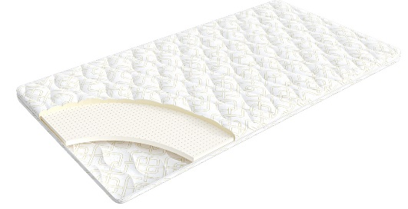
 | 1. Трикотаж, стеганый на синтепоне (на молнии) 2. Пена OrtoFoam® 2 см 3. Латекс 2 см h ≈ 5 см расширенная гарантия: 36 месяцев | Наматрасник 200*080 Topper Latex | Длина 200 | 80 | 11,149 | 11% | 9,923 | 7,242
 |  | Наматрасник 200*090 Topper Latex |  | 90 | 12,369 | 11% | 11,008 | 8,037
 |  | Наматрасник 200*120 Topper Latex |  | 120 | 15,681 | 11% | 13,956 | 10,186
 |  | Наматрасник 200*140 Topper Latex |  | 140 | 17,731 | 11% | 15,781 | 11,528
 |  | Наматрасник 200*160 Topper Latex |  | 160 | 20,034 | 11% | 17,830 | 13,005
 |  | Наматрасник 200*180 Topper Latex |  | 180 | 22,687 | 11% | 20,191 | 14,750
 |  | Наматрасник 200*200 Topper Latex |  | 200 | 24,765 | 11% | 22,041 | 16,091
1. Допустимое отклонение в габаритах матраса (ШхГхВ) +\- 1 см
2. Гарантия по ТУ: 18 мес.
3. 3. Декларация по ссылке по ссылке | https://disk.yandex.ru/d/-aW-HO6h1tjeGA

почта для приёма заказов | хххх@ххх.ru
номер телефона службы сервиса | 8800

КРОВАТИ
c 15.01 по 20.01.2026 г. |  |  |  |  |  |  |  |  |  |  | ТРТ КРОВАТЕЙ >>>
 |  |  |  |  |  |  |  |  |  |  | К СОДЕРЖАНИЮ >>>
КРОВАТИ * Перед выбором ткани см лист ТРТ
 |  |  |  |  | 2 категория ткани тк. Iris, тк. Dumont |  |  |  | 3 категория ткани тк. Sky Velvet, Тк. Casanova
Название кровати |  | Пример МЦ | Размер |  | Розничная цена | Скидка | Розничная цена | Оптовая цена | Розничная цена | Скидка | Розничная цена | Оптовая цена
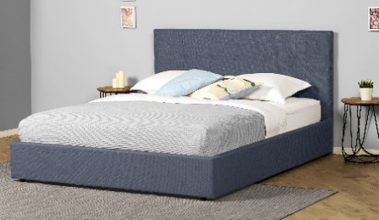 | Greta (без основания с ламелями) | Кровать 200*090 GRETA Тк. Dumont 02 | Длина 200 | 90 | 27,622 | 48% | 14,502 | 10,447 | 33,731 | 46% | 18,080 | 13,102
 |  | Кровать 200*140 GRETA Тк. Iris 507 |  | 140 | 30,478 | 48% | 16,001 | 11,527 | 36,586 | 46% | 19,610 | 14,212
 |  | Кровать 200*160 GRETA Тк. Dumont 08 |  | 160 | 32,743 | 48% | 17,190 | 12,383 | 38,851 | 46% | 20,824 | 15,089
 |  | Кровать 200*180 GRETA Тк. Iris 511 |  | 180 | 35,053 | 48% | 18,403 | 13,257 | 41,145 | 46% | 22,054 | 15,982
 | Greta с ПМ (с бельевым ящиком) | Кровать с ПМ 200*090 GRETA Тк. Dumont 10 | Длина 200 | 90 | 53,377 | 48% | 28,023 | 20,187 | 57,965 | 46% | 31,069 | 22,514
 |  | Кровать с ПМ 200*140 GRETA Тк. Iris 902 |  | 140 | 57,159 | 48% | 30,008 | 21,618 | 61,747 | 46% | 33,096 | 23,984
 |  | Кровать с ПМ 200*160 GRETA Тк. Dumont 08 |  | 160 | 59,438 | 48% | 31,205 | 22,479 | 64,027 | 46% | 34,318 | 24,869
 |  | Кровать с ПМ 200*180 GRETA Тк. Dumont 02 |  | 180 | 61,733 | 48% | 32,410 | 23,347 | 66,306 | 46% | 35,540 | 25,754
 | Основание с ламелями | Основание с ламелями 200*090 | Длина 200 | 90 | 8,780 | 50% | 4,390 | 3,841
 |  | Основание с ламелями 200*140 |  | 140 | 11,580 | 50% | 5,790 | 4,404
 |  | Основание с ламелями 200*160 |  | 160 | 12,980 | 50% | 6,490 | 4,591
 |  | Основание с ламелями 200*180 |  | 180 | 14,380 | 50% | 7,190 | 5,615

почта для приёма заказов |  |  |  |  |  | хххх@ххх.ru
номер телефона службы сервиса |  |  |  |  |  | 8800

Малые формы
c 15.01 по 20.01.2026 г.

ТУМБОЧКИ * Перед выбором ткани см лист ТРТ
Классик 2
Категория ткания | Фото | Наименование МЦ | Розничная цена до скидки | Розничная скидка | Розничная цена | Оптовая цена
2 категория | 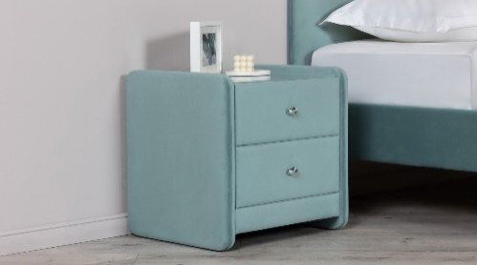 | Тумбочка Классик 2 со стеклом Тк. Dumont 02 ручка хром | 9,464 | 14% | 8,099 | 6,696
3 категория |  | Тумбочка Классик 2 со стеклом Тк. Sky Velvet 03 ручка золото | 10,516 | 14% | 8,999 | 7,360
Айрис
Ткань | Фото | Наименование МЦ | Розничная цена до скидки | Розничная скидка | Розничная цена | Оптовая цена
Тк. Dumont |  | Тумба Айрис Тк. Dumont 02 | 7,125 | 12% | 6,270 | 4,716
Тк. Iris |  | Тумба Айрис Тк. Iris 507 | 7,429 | 12% | 6,538 | 4,926
Тк. Casanova |  | Тумба Айрис Тк. Casanova Beige | 8,063 | 12% | 7,095 | 5,342
Тк. Sky velvet |  | Тумба Айрис Тк. Sky Velvet 03 | 8,724 | 12% | 7,677 | 5,778

почта для приёма заказов
номер телефона службы сервиса

Основание Askona
c 15.01 по 20.01.2026 г.
ОСНОВАНИЕ ASKONA
2 категория ткани Iris, Dumont
ОСНОВАНИЕ ASKONA | Пример МЦ | Размер |  | Розничная цена до скидки | Скидка роз. | Розничная цена | Оптовая цена
 | Основание Askona 200*070 h-20 Тк. Dumont 08 ножка h-100 | Длина 200 | 70 | 25,360 | 45% | 13,948 | 9,777
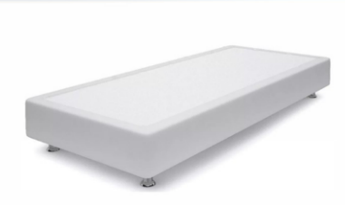
 | Основание Askona 200*080 h-20 Тк. Dumont 10 ножка h-120 |  | 80 | 26,860 | 45% | 14,773 | 10,101
 | Основание Askona 200*090 h-20 Тк. Iris 507 ножка h-120 |  | 90 | 29,750 | 45% | 16,363 | 10,270
 | Основание Askona 200*100 h-20 Тк. Iris 507 ножка h-60 |  | 100 | 31,140 | 45% | 17,127 | 10,350
 | Основание Askona 200*120 h-20 Тк. Iris 511 ножка h-120 |  | 120 | 34,140 | 45% | 18,777 | 11,417
3 категория ткани тк. Sky Velvet, Тк. Casanova
ОСНОВАНИЕ ASKONA | Пример МЦ | Размер |  | Розничная цена до скидки | Скидка роз. | Розничная цена | Оптовая цена
 | Основание Askona 200*070 h-20 Тк. Sky Velvet 40 ножка h-100 | Длина 200 | 70 | 26,860 | 45% | 14,773 | 11,539
 | Основание Askona 200*080 h-20 Тк. Casanova Beige ножка h-120 |  | 80 | 29,750 | 45% | 16,363 | 11,662
 | Основание Askona 200*090 h-20 Тк. Sky Velvet 40 ножка h-120 |  | 90 | 31,140 | 45% | 17,127 | 11,837
 | Основание Askona 200*100 h-20 Тк. Sky Velvet 02 ножка h-60 |  | 100 | 34,140 | 45% | 18,777 | 11,914
 | Основание Askona 200*120 h-20 Тк. Sky Velvet 02 ножка h-60 |  | 120 | 35,640 | 45% | 19,602 | 13,141

почта для приёма заказов |  |  |  |  |  | хххх@ххх.ru
номер телефона службы сервиса |  |  |  |  |  | 8800

ПОДУШКИ
c 15.01 по 20.01.2026 г.
ПОДУШКИ
Более подробная информация по ссылке: (продукт, декларации, актуальные остатки) | https://disk.yandex.ru/d/6tyQkl1oW0tPpg
Well (Вел) | Состав | МЦ | Размер | Розничная цена до скидки | Скидка роз. | Розничная цена | Оптовая цена
 | Ткань чехла: микрофибра (100% полиэстер) Наполнитель подушки: 100% полиэфирное волокно | Подушка 70*50 Well | 70*50 | 1,320 | 50.00% | 660 | 442
 |  | Подушка 68*68 Well | 68*68 | 1,520 | 50.00% | 760 | 509
Sleep Memory (Слип Мемори) | Состав | МЦ | Размер | Розничная цена до скидки | Скидка роз. | Розничная цена | Оптовая цена
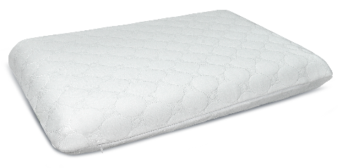 | Внешний чехол: трикотаж Coolpepe (100% полиэстер) Основа: пена с эффектом памяти (100% пенополиуретан) | Подушка Sleep Memory L | 58*39*14 | 5,133 | 70.00% | 1,540 | 1,059
 |  | Подушка Sleep Memory M | 58*39*11,5 | 4,767 | 70.00% | 1,430 | 947
Sense (Сенс) | Состав | МЦ | Размер | Розничная цена до скидки | Скидка роз. | Розничная цена | Оптовая цена
 | Состав: Внешний чехол: трикотаж Coolpepe (100% полиэстер) Основа: пена с эффектом памяти (100% пенополиуретан) | Подушка Sense | 59*39*9/11 | 4,967 | 70.00% | 1,490 | 1,036
Cotton (Котон) | Состав | МЦ | Размер | Розничная цена до скидки | Скидка роз. | Розничная цена | Оптовая цена
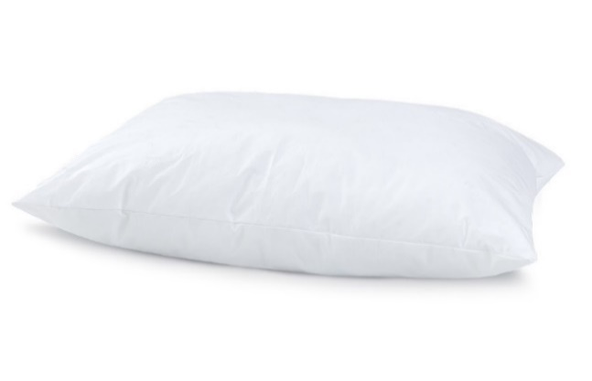 | Ткань чехла: тик (100% Хлопок) Наполнитель подушки: Искусственный лебяжий пух | Подушка 050*070 Cotton | 50x70 | 2,667 | 55.00% | 1,200 | 747
 |  | Подушка 070*070 Cotton | 70x70 | 4,500 | 70.00% | 1,350 | 869
Dune (Дюна) | Состав | МЦ | Размер | Розничная цена до скидки | Скидка роз. | Розничная цена | Оптовая цена
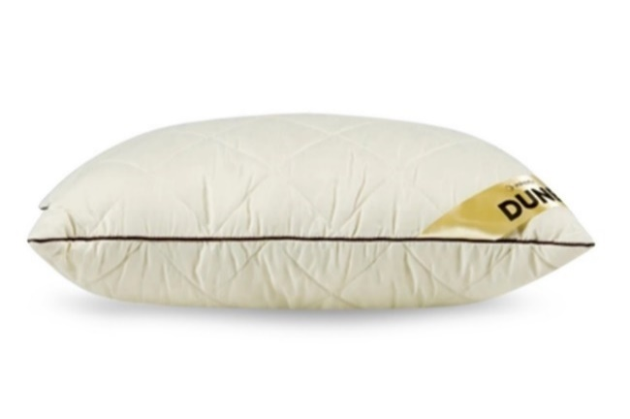 | Ткань чехла: микрофибра (100% полиэстер) Наполнитель подушки:"верблюжий пух" (30% верблюжья шерсть, 70% силиконовые волокна) | Подушка Dune | 50*68 | 2,950 | 40.00% | 1,770 | 1,289
Spring Pillow (спринг пилоу) | Состав | МЦ | Размер | Розничная цена до скидки | Скидка роз. | Розничная цена | Оптовая цена
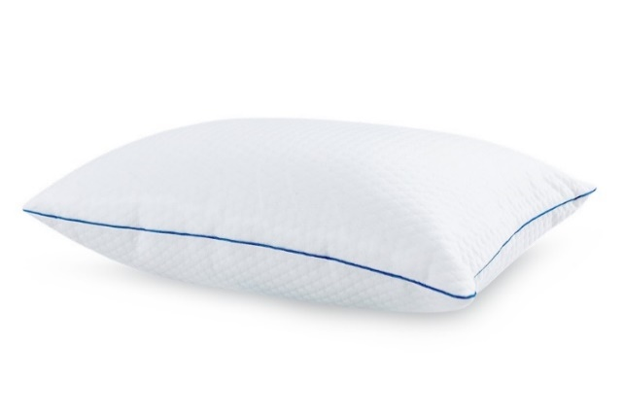 | Внешний чехол: тк. трикотаж PILLOW вискоза Наполнитель: блок независимых мини-пружин + полиэфирное волокно (100% полиэфир) Внутренний чехол: микрофибра (100 % полиэстер) | Подушка Spring Pillow | 70x50 | 8,433 | 70.00% | 2,530 | 1,684
Revolution (Революшн) | Состав | МЦ | Размер | Розничная цена до скидки | Скидка роз. | Розничная цена | Оптовая цена
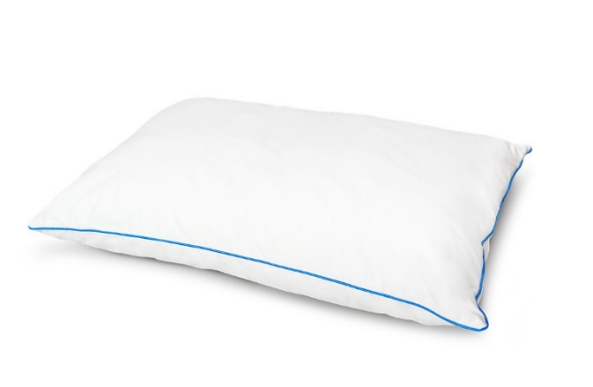 | Внешний чехол: тк. Тик/Сатин (100% хлопок) Внутренний чехол: Стеганная микрофибра на синтепоне (100 % полиэстер) Наполнитель: Латексный + Полиэфирный (100% полиэфир) | Подушка Revolution | 70x50 | 9,025 | 60.0% | 3,610 | 2,314
Green bamboo (Грин Бамбу) | Состав | МЦ | Размер | Розничная цена до скидки | Скидка роз. | Розничная цена | Оптовая цена
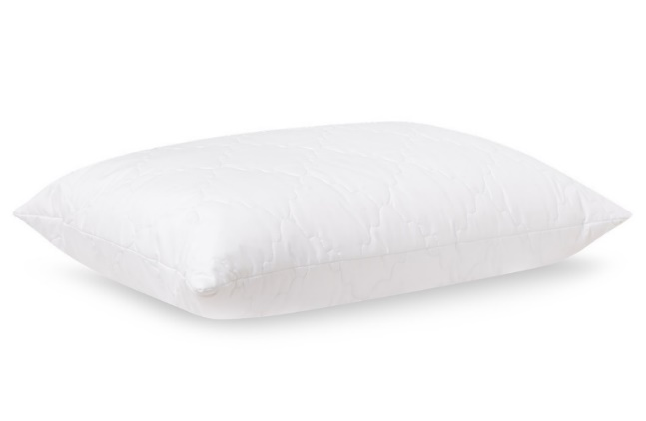 | Ткань чехла: микрофибра стеганная на синтепоне (100% полиэстер) Наполнитель: 90% полиэфирное волокно, 10% волокно бамбука | Подушка Green bamboo | 50*70 | 2,031 | 35.00% | 1,320 | 885
Bamboo Plus (Бамбу Плюс) | Состав | МЦ | Размер | Розничная цена до скидки | Скидка роз. | Розничная цена | Оптовая цена
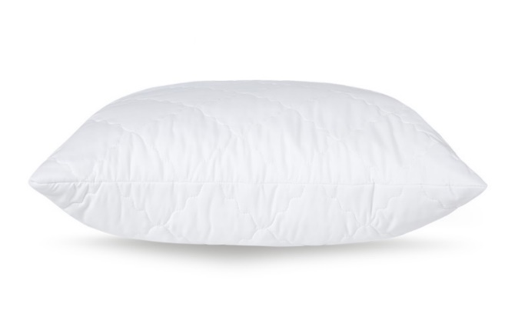 | Ткань чехла: микрофибра, стеганая на синтепоне Наполнитель: аэробамбук (10% волокно бамбука, 90% полиэфирное волокно) | Подушка Bamboo Plus | 68*68 | 4,467 | 55.00% | 2,010 | 1,276
Organic (Органик) | Состав | МЦ | Размер | Розничная цена до скидки | Скидка роз. | Розничная цена | Оптовая цена
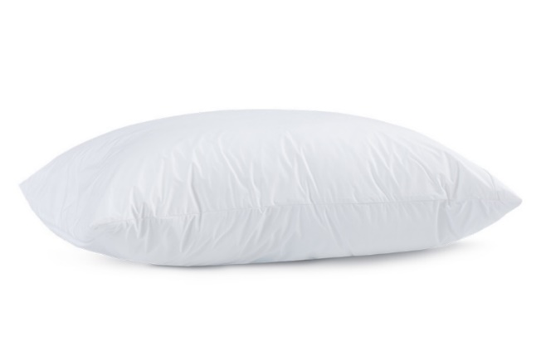 | Ткань чехла: Tencel (50% волокно на основе эвкалипта, 50% полиэфирное волокно) Наполнитель: аэробамбук (10% бамбук, 90% полиэфирное волокно) | Подушка Organic | 50х70 | 8,300 | 70% | 2,490 | 1,630
Organic Soft акция (Органик Софт) количество ограничено | Состав | МЦ | Размер | Розничная цена до скидки | Скидка роз. | Розничная цена | Оптовая цена
 | Внешний чехол: тк. Micro Peach (100% полиэстер) покрытие с изнаночной стороны обработка TPU Внутренний чехол: микрофибра (100% полиэстер) Наполнитель: аэробамбук (10% бамбуковое волокно, 90% полиэфирное волокно) | Подушка 070*050 Organic Soft акция | 50х70 | 5,833 | 70% | 1,750 | 1,158
Energy Cool M (Энерджи Кул М) | Состав | МЦ | Размер | Розничная цена до скидки | Скидка роз. | Розничная цена | Оптовая цена
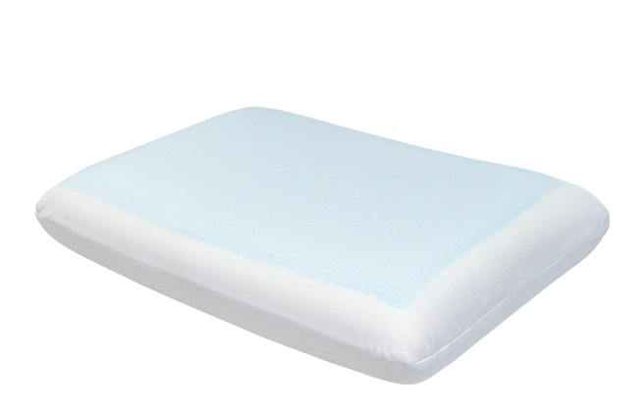 | Внешний чехол: тк. трикотаж (100% полиэстер) Внутренний чехол: 100% полиэстер Основа: Пена с памятью формы с охлаждающим покрытием (100% пенополиуретан) | Подушка Energy Cool M | 60х39х11,5 | 10,618 | 45% | 5,840 | 3,804
Glow (Глоу) | Состав | МЦ | Размер | Розничная цена до скидки | Скидка роз. | Розничная цена | Оптовая цена
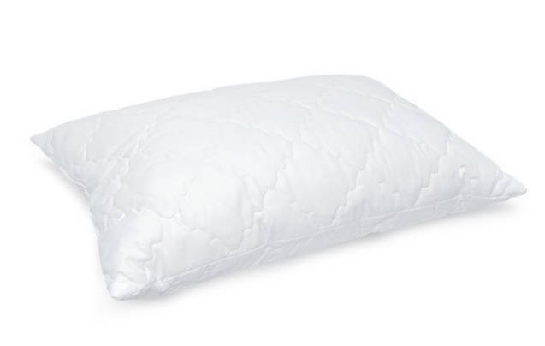 | Внешний чехол: микрофибра (100% полиэстер) Наполнитель: латексные пружины | Подушка Glory | 50х70 | 2,022 | 10.00% | 1,820 | 1,097
Grey Goose (Грэй Гус) | Состав | МЦ | Размер | Розничная цена до скидки | Скидка роз. | Розничная цена | Оптовая цена
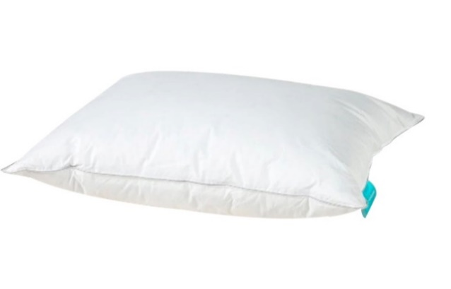 | Ткань чехла: тк. тик (100% хлопок) Наполнитель: 40% пух, 60% перо | Подушка Grey Goose | 50*70 | 9,050 | 60% | 3,620 | 2,243
Босс | Состав | МЦ | Размер | Розничная цена до скидки | Скидка роз. | Розничная цена | Оптовая цена
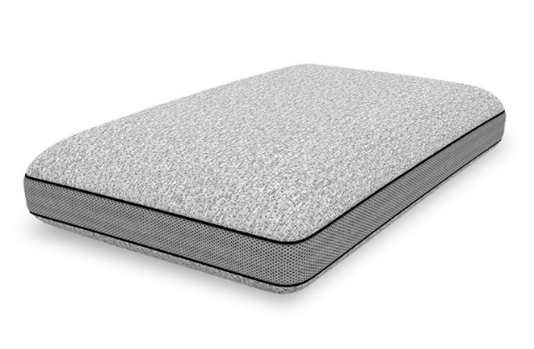 | Внешний чехол: тк. трикотаж (100% полиэстер) Бурлет: 3D сетка Внутренний чехол: 100% полиэстер Основа: Пена с памятью формы (100% Пенополиуретан) | Подушка Босс | 60*40*14 | 9,350 | 60.00% | 3,740 | 2,297
Cool Soft | Состав | МЦ | Размер | Розничная цена до скидки | Скидка роз. | Розничная цена | Оптовая цена
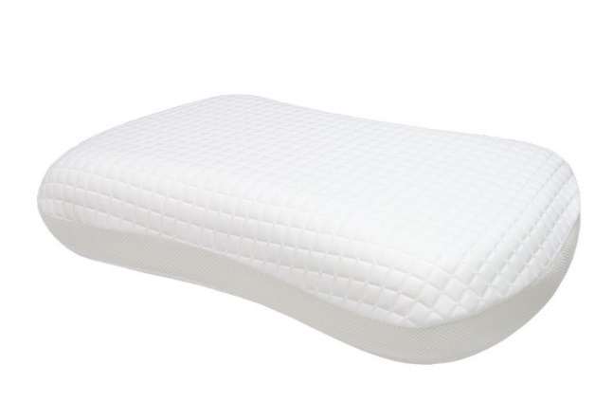 | Внешний чехол верхняя ткань: 51.5% полиэтилен, 48.5% полиэстер (100 % ПЭТ) Внешний чехол нижняя ткань: 99 % полиэстер, 1% эластан 'Внутренний чехол: 100% полиэстер (несъёмный) Наполнитель: пена с эффектом памяти | Подушка Cool Soft | 43x65*13 | 7,714 | 30.00% | 5,400 | 3,410
Halal Denge | Состав | МЦ | Размер | Розничная цена до скидки | Скидка роз. | Розничная цена | Оптовая цена
 | Ткань чехла: тк. тик (100% хлопок) Наполнитель: аэробамбук (10% волокна бамбука, 90% полиэфирное волокно) | Подушка 050*070 Halal Denge | 50*70 | 2,650 | 40.00% | 1,590 | 1,029
Halal Sahih | Состав | МЦ | Размер | Розничная цена до скидки | Скидка роз. | Розничная цена | Оптовая цена
 | Внешний чехол: тк. Tencel (100% хлопок) Внутренний чехол: микрофибра (100% полиэстер) Наполнитель: аэробамбук (10% волокна бамбука, 90% полиэфирное волокно) | Подушка 050*070 Halal Sahih | 50*70 | 6,171 | 65.00% | 2,160 | 1,547
Остатки на складе по ссылке: | https://disk.yandex.ru/d/cyZr0Ba5WZefxw

почта для приёма заказов | хххх@ххх.ru
номер телефона службы сервиса | 8800

